Message Python
Metric | Count |  | Background | Note
Total messages (python) | 131 |  |  | NEW (python only)
Old (exists in PHP) | 77 |  |  | NEW (python only) | Được đề cập ở tab
New (python only) | 54 |  |  | OLD (exists in PHP)

Python Code | Japanese (ja) | English (en) | Vietnamese (vi) | Status | Matched PHP Key(s) | Trigger Condition (Điều kiện kích hoạt) | Có hiển thị trên Frontend? (đánh giá) | Note (Toridoll) | Envidence (1) | Note (Estimation) | Envidence (2)
AUM001 | 見積書差し戻しのお知らせ {current_username}から、見積書の差し戻しがありました。内容を確認し、見積書の再提出をお願いします。 差し戻し理由：{reason} | Notice of estimation return The estimation has been returned by {current_username}. Please review the content and resubmit the estimation. Reason for return: {reason} | Thông báo trả lại báo giá Báo giá đã bị {current_username} trả lại. Vui lòng kiểm tra nội dung và gửi lại báo giá. Lý do trả lại: {reason} | NEW (python only) |  | Nội dung tin nhắn chat tự động gửi khi trả lại (reject) báo giá. | Nội dung được gửi vào khung chat của trouble qua Firebase
AUM002 | 見積書取り下げのお知らせ {current_username}から、見積書の取り下げ申請が発行されました。取り下げに対する処理をお願いします。 取り下げ申請理由： {reason} | Notice of estimation withdrawal rejection Your request to withdraw the estimation has been returned by {current_username}. Please review the comments and proceed accordingly. Reason for withdrawal request: {reason} | Thông báo từ chối rút báo giá Yêu cầu rút báo giá của bạn đã bị {current_username} trả lại. Vui lòng xem nội dung và xử lý theo đó. Lý do yêu cầu rút: {reason} | NEW (python only) |  | Nội dung tin nhắn chat tự động gửi khi gửi yêu cầu rút (request-cancel) báo giá. | Nội dung được gửi vào khung chat của trouble qua Firebase
AUM003 | 見積書取り下げ承認のお知らせ {current_username}から、取り下げ承認となりました。内容を確認し、見積書の再提出をお願いします。 | Notice of estimation withdrawal approval Your request to withdraw the estimation has been approved by {current_username}. Please review the details and resubmit the estimation. | Thông báo phê duyệt rút báo giá Yêu cầu rút báo giá của bạn đã được {current_username} phê duyệt. Vui lòng xem chi tiết và gửi lại báo giá. | NEW (python only) |  | Nội dung tin nhắn chat tự động gửi khi phê duyệt yêu cầu rút (approve-request-cancel) báo giá. | Nội dung được gửi vào khung chat của trouble qua Firebase.
AUM004 | 見積書取り下げ却下のお知らせ {current_username}から、取り下げ却下となりました。内容を確認し、見積書の再提出をお願いします。 {reason} | Notice of Estimation Withdrawal Rejection Your request to withdraw the estimation has been returned by {current_username}. Please review the comments and proceed accordingly. {reason} | Thông báo từ chối rút báo giá Yêu cầu rút báo giá của bạn đã bị {current_username} trả lại. Vui lòng xem nội dung và xử lý theo đó. {reason} | NEW (python only) |  | Nội dung tin nhắn chat tự động gửi khi từ chối yêu cầu rút (reject-request-cancel) báo giá. | Nội dung được gửi vào khung chat của trouble qua Firebase.
AUM005 | 見積書提出のお知らせ {current_username}から、見積書が提出されました。内容を確認し、承認または差し戻しをお願いします。 | Notice of estimation submission An estimation has been submitted by {current_username}. Please review and approve or return it. | Thông báo gửi báo giá {current_username} đã gửi một báo giá. Vui lòng xem xét và phê duyệt hoặc trả lại. | NEW (python only) |  | Chưa được kích hoạt trong code hiện tại — submit_estimation truyền message_code=None nên tin nhắn thông báo nộp báo giá chưa được gửi. | Không – message chưa được kích hoạt trong code Python (không có điểm gọi nào), nên không thể hiển thị ở FE nào.
EST001 | 見積一覧を取得しました。 | Estimations retrieved successfully. | Lấy danh sách báo giá thành công. | NEW (python only) |  | Lấy danh sách báo giá theo trouble thành công (endpoint GET .../estimations, kể cả bản phân trang qua Integration API). | Webview: Không – dùng useQuery để lấy dữ liệu (use-estimate-list.ts/use-estimate-detail.ts), message bị bỏ qua hoàn toàn, không toast. CMS: Không – chỉ dùng data để hiển thị danh sách/chi tiết/refresh, không gọi handleSuccess.
EST0011 | 見積書を選択しました。 | Estimation selected successfully. | Chọn báo giá thành công. | NEW (python only) |  | Cập nhật is_selected cho một báo giá thành công (action "selected_hierarchy" trong webhook update_multiple_estimation). | Không
EST0012 | 複数の見積書を同時に{action_name}することはできません。 | Cannot {action_name} multiple estimations at once. | Không thể {action_name} nhiều báo giá cùng lúc. | NEW (python only) |  | Truyền nhiều hơn 1 estimation_id cho một action chỉ cho phép thao tác trên đúng 1 báo giá (payment/approve/selected_hierarchy). | Không – message này chỉ phát sinh trong webhook nội bộ update_multiple_estimation (Laravel CMS backend gọi qua X-API-Key, endpoint Integration API), không phải do 2 FE trên gọi trực tiếp.
EST0013 | 削除された見積書はありません。 | No estimation deleted. | Không có báo giá nào bị xóa. | NEW (python only) |  | Không có báo giá nào bị xóa khi thực hiện action "deleted" (trouble không còn báo giá, hoặc xóa thất bại). | Không – message này chỉ phát sinh trong webhook nội bộ update_multiple_estimation (Laravel CMS backend gọi qua X-API-Key, endpoint Integration API), không phải do 2 FE trên gọi trực tiếp.
EST0014 | 見積書が見つからないか、見積書のステータスが無効です。 | Estimation not found or invalid estimation status. | Không tìm thấy báo giá hoặc trạng thái báo giá không hợp lệ. | NEW (python only) |  | Không tìm thấy báo giá thỏa điều kiện trạng thái cho action đang thực hiện (submit/reject/request-cancel/approve-request-cancel/reject-request-cancel/payment/approve/selected_hierarchy/submitted). | Webview: Có – hook mutation gọi toast.error(error.message) khi thất bại. (submit/reject/request-cancel/approve-cancel/reject-cancel đều bắt lỗi này). CMS: Có – hiển thị KHÔNG bị gate theo vai trò (chỉ nhánh success mới bị gate); lỗi luôn hiển thị qua handleError() dù thành công có thể bị ẩn.
EST0016 | 見積書の{export_type}ファイルが見つかりません。 | {export_type} file for estimation not found. | Không tìm thấy tệp {export_type} của báo giá. | NEW (python only) |  | export_type truyền vào không phải "excel" hoặc "pdf" khi xuất file (theo estimation_ids hoặc theo trouble_number). | Webview: Có – hook mutation gọi toast.error(error.message) khi thất bại. CMS: Có – hiển thị popup qua handleError() trong useAppHandleMessage.ts (áp dụng cho mọi vai trò, không bị gate như success).
EST0017 | 権限がありません。 | Permission denied. | Từ chối quyền truy cập. | NEW (python only) |  | Không có quyền truy cập/thao tác — kiểm tra quyền đọc trouble trả 403, token tải file tổng hợp không hợp lệ/hết hạn/sai tenant-user, hoặc dữ liệu báo giá đang ở trạng thái mã hóa không được phép xem/xuất. | Webview: Có, nhưng không phải toast — mọi response 403 (bất kể GET/POST) kích hoạt showPermissionError() toàn cục trong base-client.ts, chuyển sang màn hình/khối "không có quyền truy cập". CMS: Có – hiển thị popup qua handleError() trong useAppHandleMessage.ts (áp dụng cho mọi vai trò, không bị gate như success).
EST0018 | 稟議承認中のため、取り下げ申請を行うことができません。 | Cannot submit a withdrawal request while approval is in progress. | Không thể gửi yêu cầu rút lại khi đang trong quá trình phê duyệt. | NEW (python only) |  | Không có báo giá phù hợp để gửi yêu cầu rút (đã được chọn is_selected hoặc sai trạng thái). | Webview: Có – hook mutation gọi toast.error(error.message) khi thất bại. CMS: Có – luôn hiển thị qua handleError(), không bị gate theo vai trò. | c Phương yêu cầu đổi ở đây https://picon.backlog.com/view/HQE-365
EST002 | 見積書を登録しました。 | Estimation created successfully. | Tạo báo giá thành công. | NEW (python only) |  | Tạo mới báo giá thành công (POST .../estimations). | Webview: Có – hook mutation gọi toast.success(response.message) khi thành công (use-estimate-*.ts). CMS: Không – hàm handleSuccess được import trong component nhưng KHÔNG được gọi ở luồng này (EstimateCreateModalV2.tsx/EstimateListModalV2.tsx), nên message thành công không hiển thị.
EST003 | 見積書を更新しました。 | Estimation updated successfully. | Cập nhật báo giá thành công. | NEW (python only) |  | Cập nhật báo giá thành công — dùng cho endpoint PATCH cập nhật báo giá, và cho các action nội bộ (draft/payment/approve/return/submitted/trouble_cancelled) khi Laravel gọi webhook update_multiple_estimation. | Webview: Có – hook mutation gọi toast.success(response.message) khi thành công (use-estimate-*.ts). (use-estimate-update.ts, endpoint PATCH trực tiếp). CMS: Không – hàm handleSuccess được import trong component nhưng KHÔNG được gọi ở luồng này (EstimateCreateModalV2.tsx/EstimateListModalV2.tsx), nên message thành công không hiển thị. Riêng khi phát sinh qua webhook nội bộ update_multiple_estimation thì xem thêm cột "Điều kiện kích hoạt".
EST004 | 見積書を削除しました。 | Estimation deleted successfully. | Xóa báo giá thành công. | NEW (python only) |  | Xóa báo giá thành công (DELETE .../estimations/{id}). | Webview: Có – hook mutation gọi toast.success(response.message) khi thành công (use-estimate-*.ts). CMS: Không – hàm handleSuccess được import trong component nhưng KHÔNG được gọi ở luồng này (EstimateCreateModalV2.tsx/EstimateListModalV2.tsx), nên message thành công không hiển thị.
EST005 | 見積詳細を取得しました。 | Estimation detail retrieved successfully. | Lấy chi tiết báo giá thành công. | NEW (python only) |  | Lấy chi tiết một báo giá thành công (GET .../estimations/{id}). | Webview: Không – dùng useQuery để lấy dữ liệu (use-estimate-list.ts/use-estimate-detail.ts), message bị bỏ qua hoàn toàn, không toast. CMS: Không – chỉ dùng data để hiển thị danh sách/chi tiết/refresh, không gọi handleSuccess.
EST007 | 見積書を選択しました。 | Estimation selection changed successfully. | Thay đổi lựa chọn báo giá thành công. | NEW (python only) |  | Chưa được dùng trực tiếp trong code hiện tại (định nghĩa sẵn nhưng chưa có điểm gọi). | Không – message chưa được kích hoạt trong code Python (không có điểm gọi nào), nên không thể hiển thị ở FE nào.
EST008 | 見積書を正規化しました。 | Estimations normalized successfully. | Chuẩn hóa báo giá thành công. | NEW (python only) |  | Chưa được dùng trực tiếp trong code hiện tại (định nghĩa sẵn nhưng chưa có điểm gọi). | Không – message chưa được kích hoạt trong code Python (không có điểm gọi nào), nên không thể hiển thị ở FE nào.
EST009 | 見積項目をプレビューしました。 | Estimation items previewed successfully. | Xem trước các mục báo giá thành công. | NEW (python only) |  | Xem trước (preview) danh sách hạng mục báo giá thành công. | Không (theo FE hiện có) – không tìm thấy nơi gọi endpoint preview (.../estimations/{id}/preview) ở cả 2 FE được cung cấp; BE vẫn expose endpoint này nhưng có vẻ chưa được FE nào tích hợp/sử dụng.
EST010 | 見積項目を計算しました。 | Estimation items calculated successfully. | Tính toán các mục báo giá thành công. | NEW (python only) |  | Tính toán các hạng mục báo giá thành công (endpoint calculate-items). | Webview: Không – use-estimate-fees.ts chỉ lấy data để tính lại phí, message thành công không được dùng. CMS: Không – EstimateListModalV2.tsx chỉ lưu kết quả tính toán vào state, không hiển thị message thành công.
EST1000 | 稟議承認中のため、見積を提出することができません。 | Cannot submit an estimate while approval is in progress. | Không thể gửi báo giá khi đang trong quá trình phê duyệt. | NEW (python only) |  | Trouble đang trong quá trình phê duyệt cấp trên (hierarchy approval) nên chưa cho phép gửi (submit) báo giá. | Webview: Có – hook mutation gọi toast.error(error.message) khi thất bại. CMS: Có – luôn hiển thị qua handleError(), không bị gate theo vai trò.
EST1001 | この依頼はキャンセルされました。 | This request has been cancelled. | Yêu cầu này đã bị hủy. | NEW (python only) |  | API cập nhật trạng thái trouble trả về lỗi "trouble đã bị hủy" (troubleCancelled) khi submit báo giá. | Webview: Có – hook mutation gọi toast.error(error.message) khi thất bại. CMS: Có – luôn hiển thị qua handleError(), không bị gate theo vai trò.
EST101 | 見積書が見つかりません。 | Estimation not found. | Không tìm thấy báo giá. | NEW (python only) |  | Không tìm thấy báo giá — estimation_id/trouble_id không tồn tại, hoặc danh sách estimation_ids rỗng khi export tổng hợp. | Webview: Có – hook mutation gọi toast.error(error.message) khi thất bại. CMS: Có – hiển thị popup qua handleError() trong useAppHandleMessage.ts (áp dụng cho mọi vai trò, không bị gate như success).
EST101_1 | ファイルが見つかりません。 | File not found. | Không tìm thấy tệp. | NEW (python only) |  | Không tìm thấy file PDF/Excel tổng hợp trên S3 khi tải xuống (download_summary_file). | Webview: Có – hook mutation gọi toast.error(error.message) khi thất bại. (download-summary lỗi, xử lý qua catch chung có toast/alert message). CMS: Có – hiển thị popup qua handleError() trong useAppHandleMessage.ts (áp dụng cho mọi vai trò, không bị gate như success). (ExportButtonV2.tsx/ExportSummaryButtonV2.tsx bắt lỗi và gọi handleError).
EST101_2 | 見積書{estimation_id}が見つかりません。 | Estimation {estimation_id} not found. | Không tìm thấy báo giá {estimation_id}. | NEW (python only) |  | Không tìm thấy báo giá theo estimation_id cụ thể — khi xem chi tiết, xóa, hoặc trouble_id không khớp với báo giá; store role cũng không được xem trực tiếp báo giá ở trạng thái draft. | Webview: Có – hook mutation gọi toast.error(error.message) khi thất bại. CMS: Có – hiển thị popup qua handleError() trong useAppHandleMessage.ts (áp dụng cho mọi vai trò, không bị gate như success).
EST102 | 見積数が上限({limit})に達しました。 | Maximum number of estimations ({limit}) reached for this trouble. | Đã đạt số lượng báo giá tối đa ({limit}) cho vụ việc này. | NEW (python only) |  | Số lượng báo giá của trouble đã đạt giới hạn tối đa cho phép khi tạo báo giá mới. | Webview: Có – hook mutation gọi toast.error(error.message) khi thất bại. (khi tạo báo giá vượt giới hạn). CMS: Có – hiển thị popup qua handleError() trong useAppHandleMessage.ts (áp dụng cho mọi vai trò, không bị gate như success).
EST103 | 見積項目数が上限({limit})を超えています。現在の項目数: {count} | Estimation items exceed maximum limit ({limit}). Current count: {count} | Số mục báo giá vượt quá giới hạn tối đa ({limit}). Số lượng hiện tại: {count} | NEW (python only) |  | Số hạng mục trong báo giá vượt quá giới hạn tối đa cho phép khi tạo báo giá mới. | Webview: Có – hook mutation gọi toast.error(error.message) khi thất bại. (khi tạo báo giá có quá nhiều hạng mục). CMS: Phần lớn bị chặn trước — nút thêm hạng mục tự vô hiệu hoá khi đạt MAX_ESTIMATION_ITEM (isAddDisabled) và onShowAdd() còn kiểm tra lại, hiển thị text riêng (create.error.maxItems) thay vì gọi BE. Message gốc EST103 chỉ có cơ hội hiển thị nếu số lượng vượt giới hạn phát sinh từ đường khác (ví dụ copy ước tính có sẵn nhiều hạng mục) khi bấm Lưu, qua handleError().
EST104 | 見積書のステータスが無効です。 | Invalid estimation status. | Trạng thái báo giá không hợp lệ. | NEW (python only) |  | Chưa được dùng trực tiếp trong code hiện tại (định nghĩa sẵn nhưng chưa có điểm gọi). | Không – message chưa được kích hoạt trong code Python (không có điểm gọi nào), nên không thể hiển thị ở FE nào.
EST105 | 見積計算に失敗しました。 | Estimation calculation failed. | Tính toán báo giá thất bại. | NEW (python only) |  | Chưa được dùng trực tiếp trong code hiện tại (định nghĩa sẵn nhưng chưa có điểm gọi). | Không – message chưa được kích hoạt trong code Python (không có điểm gọi nào), nên không thể hiển thị ở FE nào.
EST106 | 見積項目が見つかりません。 | Estimation item not found. | Không tìm thấy mục báo giá. | NEW (python only) |  | Chưa được dùng trực tiếp trong code hiện tại (định nghĩa sẵn nhưng chưa có điểm gọi). | Không – message chưa được kích hoạt trong code Python (không có điểm gọi nào), nên không thể hiển thị ở FE nào.
EST107 | 見積項目数が一致しません。 | Estimation item count mismatch. | Số lượng mục báo giá không khớp. | NEW (python only) |  | Chưa được dùng trực tiếp trong code hiện tại (định nghĩa sẵn nhưng chưa có điểm gọi). | Không – message chưa được kích hoạt trong code Python (không có điểm gọi nào), nên không thể hiển thị ở FE nào.
EST108 | 見積書は既に承認されています。 | Estimation is already approved. | Báo giá đã được phê duyệt. | NEW (python only) |  | Chưa được dùng trực tiếp trong code hiện tại (định nghĩa sẵn nhưng chưa có điểm gọi). | Không – message chưa được kích hoạt trong code Python (không có điểm gọi nào), nên không thể hiển thị ở FE nào.
EST109 | 見積書を削除できません。 | Cannot delete estimation. | Không thể xóa báo giá. | NEW (python only) |  | Chưa được dùng trực tiếp trong code hiện tại (định nghĩa sẵn nhưng chưa có điểm gọi). | Không – message chưa được kích hoạt trong code Python (không có điểm gọi nào), nên không thể hiển thị ở FE nào.
EST110 | 見積項目が無効です。 | Invalid estimation items. | Các mục báo giá không hợp lệ. | NEW (python only) |  | Chưa được dùng trực tiếp trong code hiện tại (định nghĩa sẵn nhưng chưa có điểm gọi). | Không – message chưa được kích hoạt trong code Python (không có điểm gọi nào), nên không thể hiển thị ở FE nào.
EST111 | 見積書を提出しました。 | Estimation submitted successfully. | Gửi báo giá thành công. | NEW (python only) |  | Gửi (submit) báo giá thành công. | Webview: Có – hook mutation gọi toast.success(response.message) khi thành công (use-estimate-*.ts). (useSubmitEstimate). CMS: Không – onSubmitMultiple trong EstimateListModalV2.tsx không gọi handleSuccess sau khi submit thành công.
EST113 | 取り下げ申請を送信しました。 | Send request cancel successfully. | Gửi yêu cầu hủy thành công. | NEW (python only) |  | Gửi yêu cầu rút (request-cancel) báo giá thành công. | Webview: Có – hook mutation gọi toast.success(response.message) khi thành công (use-estimate-*.ts). (useSendEstimateRequestCancel). CMS: Có hiển thị (popup), nhưng chỉ với người dùng KHÔNG phải System Admin/Sub Admin — bị chủ động ẩn với 2 vai trò quản trị này (kiểm tra isSystemAdmin()/isSubAdmin() trước khi gọi handleSuccess). (ReasonEstimationModal.tsx, action=requestCancel).
EST114 | 取り下げ申請を承認しました。 | Approve request cancel successfully. | Phê duyệt yêu cầu hủy thành công. | NEW (python only) |  | Phê duyệt yêu cầu rút báo giá thành công. | Webview: Có – hook mutation gọi toast.success(response.message) khi thành công (use-estimate-*.ts). (useApproveEstimateRequestCancel). CMS: Có hiển thị (popup), nhưng chỉ với người dùng KHÔNG phải System Admin/Sub Admin — bị chủ động ẩn với 2 vai trò quản trị này (kiểm tra isSystemAdmin()/isSubAdmin() trước khi gọi handleSuccess). (EstimationActionShop.tsx, onConfirmApproveRequestCancel).
EST115 | 取り下げ申請を却下しました。 | Reject request cancel successfully. | Từ chối yêu cầu hủy thành công. | NEW (python only) |  | Từ chối yêu cầu rút báo giá thành công. | Webview: Có – hook mutation gọi toast.success(response.message) khi thành công (use-estimate-*.ts). (useRejectEstimateRequestCancel). CMS: Có hiển thị (popup), nhưng chỉ với người dùng KHÔNG phải System Admin/Sub Admin — bị chủ động ẩn với 2 vai trò quản trị này (kiểm tra isSystemAdmin()/isSubAdmin() trước khi gọi handleSuccess). (ReasonEstimationModal.tsx, action=rejectedRequestCancel).
ESTV001 | 作業項目名を入力してください。 | Please input item label. | Vui lòng nhập tên hạng mục công việc. | NEW (python only) |  | Tên hạng mục công việc (label) bị để trống khi tạo/cập nhật item. | Webview: Có – lỗi 422 được parse (extractValidationErrors) và gán vào từng trường trên form tạo/sửa báo giá (estimate-create.tsx/estimate-edit.tsx). CMS: Trên thực tế KHÔNG hiển thị message gốc của BE ở form tạo/sửa báo giá — yup schema client-side (estimateItemSchema/validateSchema trong EstimateCreateModalV2.tsx) chặn và báo lỗi TRƯỚC khi gọi API, dùng bộ dịch riêng của CMS (src/locales/ja/validation.json, khoá cùng tên "VMSGxxxxx" nhưng là văn bản độc lập, KHÔNG phải message.py của BE). Cơ chế formSetValue vẫn tồn tại như lưới an toàn nếu 422 lọt qua, nhưng hiếm khi xảy ra trong luồng UI bình thường. (label required ở cả EstimateCreateModalV2 và EstimateItemCreateModalV2).
ESTV0010 | この操作はサポートされていません: {action} | Unsupported action: {action} | Thao tác không được hỗ trợ: {action} | NEW (python only) |  | Giá trị action gửi vào webhook update_multiple_estimation không khớp với bất kỳ action handler nào đã đăng ký. | Không – message này chỉ phát sinh trong webhook nội bộ update_multiple_estimation (Laravel CMS backend gọi qua X-API-Key, endpoint Integration API), không phải do 2 FE trên gọi trực tiếp. CMS có một luồng (StatusEditModalV2.tsx, troubleApiV2.updateStatus) có thể gián tiếp kích hoạt webhook này qua Laravel và hiển thị message trả về bằng handleSuccess(response), nhưng chưa xác minh được Laravel có forward đúng message gốc hay không (nằm ngoài phạm vi 2 FE được cung cấp).
ESTV0012 | 選択した作業項目の金額が上限を超えているため、追加できません。管理者へお問い合わせください。 | The amount of the selected work item exceeds the upper limit and cannot be added. Please contact your administrator. | Số tiền của hạng mục công việc đã chọn vượt quá giới hạn cho phép nên không thể thêm. Vui lòng liên hệ quản trị viên. | NEW (python only) |  | Có hạng mục với worker_amount >= 10.000.000 khi tính toán báo giá. | Webview: Có, nhưng chỉ khi lỗi phát sinh từ luồng thêm hạng mục có sẵn (pendingFee) trong use-estimate-fees.ts; lỗi tính toán khi gõ lại phí thông thường không toast. CMS: Không, sử dụng message bên cms-frontend
ESTV002 | 数量は0より大きい値を入力してください。 | Quantity must be greater than 0. | Số lượng phải lớn hơn 0. | NEW (python only) |  | Số lượng (quantity) nhập nhỏ hơn 0. | Webview: Có – lỗi 422 được parse (extractValidationErrors) và gán vào từng trường trên form tạo/sửa báo giá (estimate-create.tsx/estimate-edit.tsx). CMS: Trên thực tế KHÔNG hiển thị message gốc của BE ở form tạo/sửa báo giá — yup schema client-side (estimateItemSchema/validateSchema trong EstimateCreateModalV2.tsx) chặn và báo lỗi TRƯỚC khi gọi API, dùng bộ dịch riêng của CMS (src/locales/ja/validation.json, khoá cùng tên "VMSGxxxxx" nhưng là văn bản độc lập, KHÔNG phải message.py của BE). Cơ chế formSetValue vẫn tồn tại như lưới an toàn nếu 422 lọt qua, nhưng hiếm khi xảy ra trong luồng UI bình thường. (quantity giới hạn min(0.1)/max(999.9) ở yup).
ESTV003 | 単価は0以上の値を入力してください。 | Amount must be 0 or greater. | Số tiền phải từ 0 trở lên. | NEW (python only) |  | Chưa được dùng trực tiếp trong code hiện tại (định nghĩa sẵn nhưng chưa có điểm gọi). | Không – message chưa được kích hoạt trong code Python (không có điểm gọi nào), nên không thể hiển thị ở FE nào.
ESTV004 | この作業項目は既に登録されています。 | This work item is already registered. | Hạng mục công việc này đã được đăng ký. | NEW (python only) |  | Có nhiều hơn 1 hạng mục loại "khảo sát" (survey) hoặc "đi công tác" (businessTrip), hoặc có cả hai loại cùng lúc trong một báo giá. | Webview: Có – lỗi 422 được parse (extractValidationErrors) và gán vào từng trường trên form tạo/sửa báo giá (estimate-create.tsx/estimate-edit.tsx). CMS: Có – đây là 1 trong số ít trường hợp KHÔNG bị chặn client-side (yup/onAddSuccess không kiểm tra trùng loại "khảo sát"/"đi công tác"), nên lỗi 422 thật từ BE vẫn tới được và hiển thị qua handleError() khi bấm Lưu.
ESTV005 | 見積書宛名入力してください。 | Please input company name. | Vui lòng nhập tên đơn vị nhận báo giá (tên công ty). | NEW (python only) |  | Tên đơn vị nhận báo giá (company_name) bị để trống khi tạo/cập nhật báo giá. | Webview: Có – lỗi 422 được parse (extractValidationErrors) và gán vào từng trường trên form tạo/sửa báo giá (estimate-create.tsx/estimate-edit.tsx). CMS: Trên thực tế KHÔNG hiển thị message gốc của BE ở form tạo/sửa báo giá — yup schema client-side (estimateItemSchema/validateSchema trong EstimateCreateModalV2.tsx) chặn và báo lỗi TRƯỚC khi gọi API, dùng bộ dịch riêng của CMS (src/locales/ja/validation.json, khoá cùng tên "VMSGxxxxx" nhưng là văn bản độc lập, KHÔNG phải message.py của BE). Cơ chế formSetValue vẫn tồn tại như lưới an toàn nếu 422 lọt qua, nhưng hiếm khi xảy ra trong luồng UI bình thường. (companyName required, max L50 ở yup).
ESTV006 | 単価は10000000以下の値を入力してください。 | Amount must be 10000000 or less. | Số tiền phải nhỏ hơn hoặc bằng 10000000. | NEW (python only) |  | Chưa được dùng trực tiếp trong code hiện tại (định nghĩa sẵn nhưng chưa có điểm gọi). | Không – message chưa được kích hoạt trong code Python (không có điểm gọi nào), nên không thể hiển thị ở FE nào.
ESTV007 | {attribute}は{min}より大きく{max}未満の値を入力してください。 | {attribute} must be greater than {min} and less than {max}. | {attribute} phải lớn hơn {min} và nhỏ hơn {max}. | NEW (python only) |  | Chưa được dùng trực tiếp trong code hiện tại (định nghĩa sẵn nhưng chưa có điểm gọi). | Không – message chưa được kích hoạt trong code Python (không có điểm gọi nào), nên không thể hiển thị ở FE nào.
ESTV008 | 単位が無効です。次のいずれかを指定してください: {units} | Invalid unit. Must be one of: {units} | Đơn vị không hợp lệ. Phải là một trong: {units} | NEW (python only) |  | Chưa được dùng trực tiếp trong code hiện tại (định nghĩa sẵn nhưng chưa có điểm gọi). | Không – message chưa được kích hoạt trong code Python (không có điểm gọi nào), nên không thể hiển thị ở FE nào.
ESTV009 | 作業項目種別が無効です。次のいずれかを指定してください: {kinds} | Invalid item kind. Must be one of: {kinds} | Loại hạng mục không hợp lệ. Phải là một trong: {kinds} | NEW (python only) |  | Giá trị "kind" (loại hạng mục) không nằm trong danh sách hợp lệ. | Webview: Có – lỗi 422 được parse (extractValidationErrors) và gán vào từng trường trên form tạo/sửa báo giá (estimate-create.tsx/estimate-edit.tsx). CMS: Không thể kích hoạt qua UI — danh sách "kind" hiển thị dưới dạng nút bấm cố định lấy từ enum EstimateKindNormalEnum, người dùng không có cách nào chọn giá trị kind không hợp lệ.
P00001 | 認証サービスが一時的に利用できません。再試行してください | Authorization service temporarily unavailable, please retry | Dịch vụ xác thực tạm thời không khả dụng, vui lòng thử lại. | NEW (python only) |  | Circuit breaker của permission service đang mở (quá nhiều lỗi liên tiếp gần đây) nên chặn luôn việc gọi service phân quyền. | Webview: Có, nhưng không phải toast — response lỗi khi permission-service quá tải (bất kể GET/POST) kích hoạt showPermissionError() toàn cục trong base-client.ts, chuyển sang màn hình/khối "không có quyền truy cập". Thực tế mã 401 nên rơi vào toast.error mặc định của mutation hooks nếu đang thao tác, hoặc lỗi query im lặng nếu đang tải trang. CMS: Có – hiển thị popup qua handleError() trong useAppHandleMessage.ts (áp dụng cho mọi vai trò, không bị gate như success).
P00002 | 権限サービスが利用できません | Permission service unavailable | Dịch vụ phân quyền không khả dụng. | NEW (python only) |  | Permission service trả về status code không xác định (khác 200/403/404), hoặc phát sinh HTTPException không rõ nguyên nhân khi gọi. | Webview: Có thể – lỗi 401 rơi vào toast.error của mutation hooks nếu đang thao tác; nếu xảy ra lúc tải trang (GET) bằng useQuery thì không có toast mặc định. CMS: Có – hiển thị popup qua handleError() trong useAppHandleMessage.ts (áp dụng cho mọi vai trò, không bị gate như success).
P00003 | 権限チェックがタイムアウトしました | Permission check timeout | Hết thời gian chờ kiểm tra quyền. | NEW (python only) |  | Gọi permission service bị timeout. | Webview: Có thể – tương tự P00002, tuỳ context là mutation hay query. CMS: Có – hiển thị popup qua handleError() trong useAppHandleMessage.ts (áp dụng cho mọi vai trò, không bị gate như success).
P00004 | 権限サービスに接続できません | Permission service unreachable | Không thể kết nối đến dịch vụ phân quyền. | NEW (python only) |  | Gọi permission service gặp lỗi mạng/kết nối. | Webview: Có thể – tương tự P00002, tuỳ context là mutation hay query. CMS: Có – hiển thị popup qua handleError() trong useAppHandleMessage.ts (áp dụng cho mọi vai trò, không bị gate như success).
A00001 | サーバーエラーが発生しました。しばらくしてからもう一度試してください。 | A server error occurred. Please try again later. | Đã xảy ra lỗi máy chủ. Vui lòng thử lại sau. | OLD (exists in PHP) | AMSG.00001 | Gọi API cập nhật trạng thái sang hệ thống Laravel (submit/reject/request-cancel/reject-request-cancel) trả lỗi nhưng không kèm message cụ thể — dùng làm thông báo lỗi mặc định. | Webview: Có – hook mutation gọi toast.error(error.message) khi thất bại. CMS: Có – hiển thị popup qua handleError() trong useAppHandleMessage.ts (áp dụng cho mọi vai trò, không bị gate như success). Riêng lỗi 500 chung thường bị handleError ghi đè thành thông báo AMSG00001 mặc định thay vì hiển thị đúng message gốc từ BE.
A00002 | エラーが発生しました。データの保存が失敗しました。 | An error occurred. Data save failed. | Đã xảy ra lỗi. Lưu dữ liệu thất bại. | OLD (exists in PHP) | AMSG.00002 | Chưa được dùng trực tiếp trong code hiện tại (định nghĩa sẵn nhưng chưa có điểm gọi). | Không – message chưa được kích hoạt trong code Python (không có điểm gọi nào), nên không thể hiển thị ở FE nào. | Bỏ qua không test
A00004 | {attribute}は既に存在します。 | {attribute} already exists. | {attribute} đã tồn tại. | OLD (exists in PHP) | VMSG.00086 AMSG.00004 | Chưa được dùng trực tiếp trong code hiện tại (định nghĩa sẵn nhưng chưa có điểm gọi). | Không – message chưa được kích hoạt trong code Python (không có điểm gọi nào), nên không thể hiển thị ở FE nào. | Bỏ qua không test
A00006 | ログインIDまたはパスワードが違います。 | Login ID or password is incorrect. | ID đăng nhập hoặc mật khẩu không đúng. | OLD (exists in PHP) | AMSG.00006 | Chưa được dùng trực tiếp trong code hiện tại (định nghĩa sẵn nhưng chưa có điểm gọi). | Không – message chưa được kích hoạt trong code Python (không có điểm gọi nào), nên không thể hiển thị ở FE nào. | Bỏ qua không test
A00012 | {attribute}が見つかりません。 | {attribute} not found. | Không tìm thấy {attribute}. | OLD (exists in PHP) | AMSG.00012 | Permission service trả về 404 — không tìm thấy trouble khi kiểm tra quyền truy cập. | Webview: Chưa xác định được điểm gọi cụ thể trong FE (không tìm thấy đường dẫn sử dụng endpoint này). (404 chung, khả năng vẫn rơi vào cơ chế toast.error mặc định của mutation hooks nếu xảy ra trong lúc thao tác). CMS: Có – hiển thị popup qua handleError() trong useAppHandleMessage.ts (áp dụng cho mọi vai trò, không bị gate như success).
A00018 | {attribute}を登録してください。 | Please register {attribute}. | Vui lòng đăng ký {attribute}. | OLD (exists in PHP) | AMSG.00018 | Chưa được dùng trực tiếp trong code hiện tại (định nghĩa sẵn nhưng chưa có điểm gọi). | Không – message chưa được kích hoạt trong code Python (không có điểm gọi nào), nên không thể hiển thị ở FE nào. |  |  | Bỏ qua không test
A00030 | {attribute}が完了しました。 | {attribute} expired. | {attribute} đã hết hạn. | OLD (exists in PHP) | AMSG.00030 | Chưa được dùng trực tiếp trong code hiện tại (định nghĩa sẵn nhưng chưa có điểm gọi). | Không – message chưa được kích hoạt trong code Python (không có điểm gọi nào), nên không thể hiển thị ở FE nào. |  |  | Bỏ qua không test
A00031 | {attribute}の保存が完了しました。 | {attribute} saved successfully. | {attribute} đã được lưu thành công. | OLD (exists in PHP) | AMSG.00031 | Chưa được dùng trực tiếp trong code hiện tại (định nghĩa sẵn nhưng chưa có điểm gọi). | Không – message chưa được kích hoạt trong code Python (không có điểm gọi nào), nên không thể hiển thị ở FE nào. |  |  | Bỏ qua không test
A00039 | このデータが他のユーザーに変更されましたので操作できません。 再ロードして確認してください。 | This data has been changed by another user and cannot be operated. Please reload and check. | Dữ liệu này đã bị người dùng khác thay đổi nên không thể thao tác. Vui lòng tải lại và kiểm tra. | OLD (exists in PHP) | AMSG.00039 | Trouble đang ở trạng thái khẩn cấp (urgent_flag) nên không cho phép thao tác/thay đổi dữ liệu. | Không – message chưa được kích hoạt trong code Python (không có điểm gọi nào), nên không thể hiển thị ở FE nào. (hàm _check_urgent_flag chứa mã này chưa được gọi ở đâu trong code BE). | Các bước thao tác: [Toridoll] Sử dụng url: https://cms-toridoll-test.qnavi.picontechnology.com/admin/troubles/{id}/detail Nhập ID không tồn tại => trả ra message này | 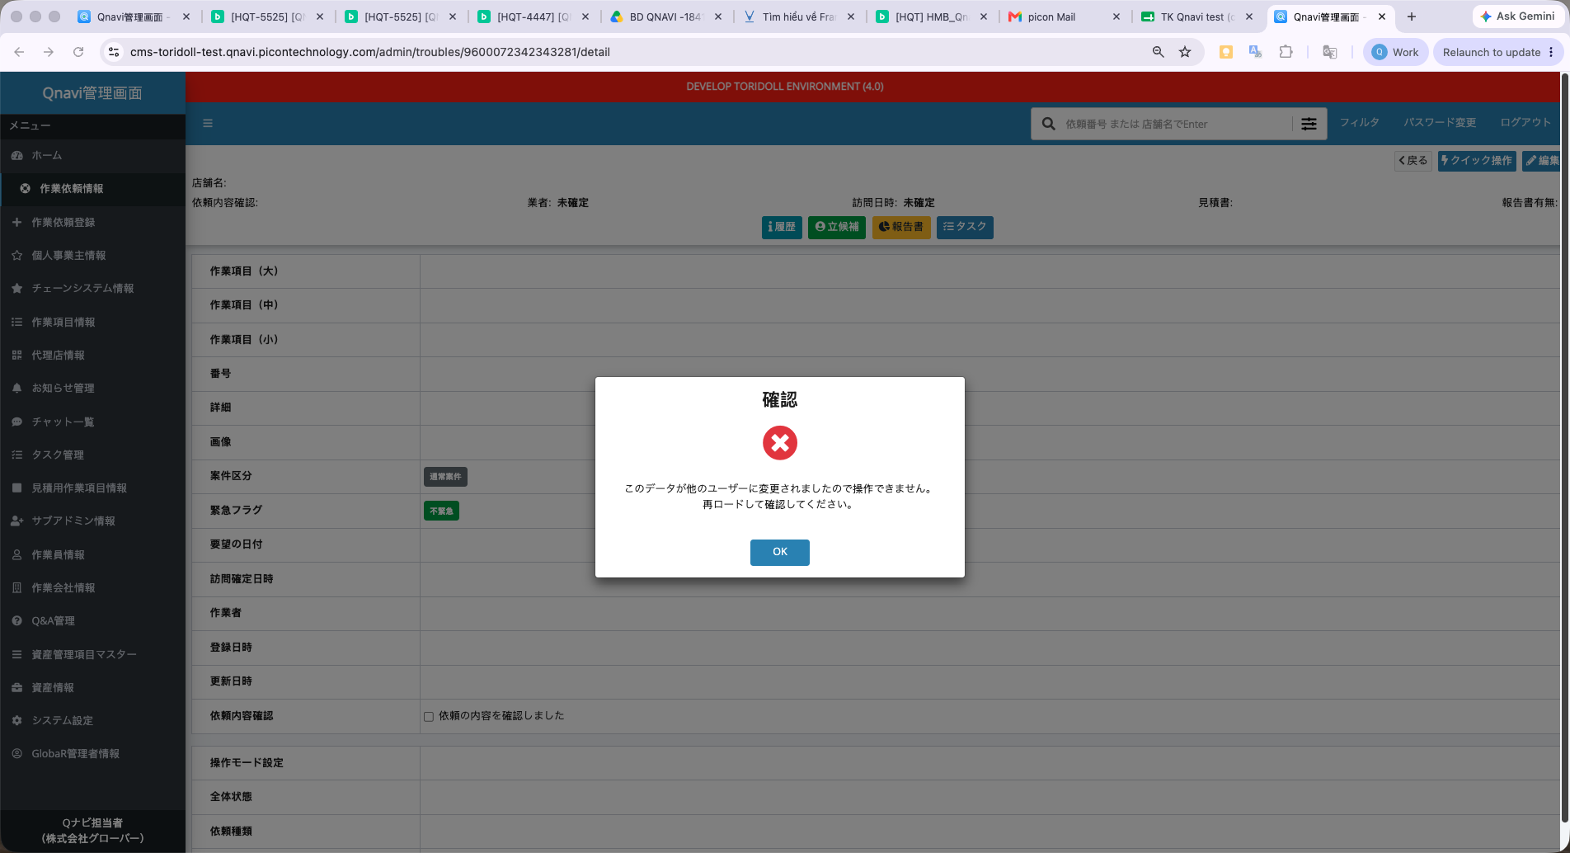
A00040 | {attribute}を保存します。よろしいですか？ | Save {attribute}. Is that OK? | Lưu {attribute}. Bạn có chắc chắn không? | OLD (exists in PHP) | AMSG.00040 | Chưa được dùng trực tiếp trong code hiện tại (định nghĩa sẵn nhưng chưa có điểm gọi). | Không – message chưa được kích hoạt trong code Python (không có điểm gọi nào), nên không thể hiển thị ở FE nào. |  |  | Bỏ qua không test
A00045 | ログイン試行回数が多すぎます。 5分後にもう一度やり直してください。 | Too many login attempts. Please try again after 5 minutes. | Số lần đăng nhập quá nhiều. Vui lòng thử lại sau 5 phút. | OLD (exists in PHP) | AMSG.00045 | Chưa được dùng trực tiếp trong code hiện tại (định nghĩa sẵn nhưng chưa có điểm gọi). | Không – message chưa được kích hoạt trong code Python (không có điểm gọi nào), nên không thể hiển thị ở FE nào. |  |  | Bỏ qua không test
A00046 | このデータにアクセスする権限がありません。 | You do not have permission to access this data. | Bạn không có quyền truy cập dữ liệu này. | OLD (exists in PHP) | AMSG.00046 | Người dùng không có quyền thực hiện thao tác (xóa/submit/reject/request-cancel/approve-cancel/reject-cancel) trên báo giá — kết quả kiểm tra quyền trả về false. | Webview: Có, nhưng không phải toast — mọi response 403 (bất kể GET/POST) kích hoạt showPermissionError() toàn cục trong base-client.ts, chuyển sang màn hình/khối "không có quyền truy cập". Nếu phát sinh trong 1 mutation hook cụ thể thì cũng có thêm toast.error song song. CMS: Có – hiển thị popup qua handleError() trong useAppHandleMessage.ts (áp dụng cho mọi vai trò, không bị gate như success). | Done sử dụng URL của web khác nhưng :
A00047 | {attribute}が違います。 | {attribute} is incorrect. | {attribute} không đúng. | OLD (exists in PHP) | AMSG.00047 | Chưa được dùng trực tiếp trong code hiện tại (định nghĩa sẵn nhưng chưa có điểm gọi). | Không – message chưa được kích hoạt trong code Python (không có điểm gọi nào), nên không thể hiển thị ở FE nào. |  |  | Bỏ qua không test
A00050 | {attribute}ファイルではないため、アップロードできません。 | Cannot upload because it is not a {attribute} file. | Không thể tải lên vì đây không phải tệp {attribute}. | OLD (exists in PHP) | AMSG.00050 | Chưa được dùng trực tiếp trong code hiện tại (định nghĩa sẵn nhưng chưa có điểm gọi). | Không – message chưa được kích hoạt trong code Python (không có điểm gọi nào), nên không thể hiển thị ở FE nào. |  |  | Bỏ qua không test
A00051 | 該当ページが見つかりません。 | Page not found. | Không tìm thấy trang. | OLD (exists in PHP) | AMSG.00051 | Chưa được dùng trực tiếp trong code hiện tại (định nghĩa sẵn nhưng chưa có điểm gọi). | Không – message chưa được kích hoạt trong code Python (không có điểm gọi nào), nên không thể hiển thị ở FE nào. |  |  | Bỏ qua không test
A00055 | {attribute}ファイルが正常にアップロードされました。 | {attribute} file uploaded successfully. | Tệp {attribute} đã được tải lên thành công. | OLD (exists in PHP) | AMSG.00055 | Chưa được dùng trực tiếp trong code hiện tại (định nghĩa sẵn nhưng chưa có điểm gọi). | Không – message chưa được kích hoạt trong code Python (không có điểm gọi nào), nên không thể hiển thị ở FE nào. |  |  | Bỏ qua không test
A00056 | {attribute}を変更します。よろしいですか？ | Change {attribute}. Is that OK? | Thay đổi {attribute}. Bạn có chắc chắn không? | OLD (exists in PHP) | AMSG.00056 | Chưa được dùng trực tiếp trong code hiện tại (định nghĩa sẵn nhưng chưa có điểm gọi). | Không – message chưa được kích hoạt trong code Python (không có điểm gọi nào), nên không thể hiển thị ở FE nào. |  |  | Bỏ qua không test
A00057 | {attribute}を変更しました。 | {attribute} changed. | {attribute} đã được thay đổi. | OLD (exists in PHP) | AMSG.00057 | Chưa được dùng trực tiếp trong code hiện tại (định nghĩa sẵn nhưng chưa có điểm gọi). | Không – message chưa được kích hoạt trong code Python (không có điểm gọi nào), nên không thể hiển thị ở FE nào. |  |  | Bỏ qua không test
A00058 | パスワードが間違えています。 | Password is incorrect. | Mật khẩu không đúng. | OLD (exists in PHP) | AMSG.00058 | Chưa được dùng trực tiếp trong code hiện tại (định nghĩa sẵn nhưng chưa có điểm gọi). | Không – message chưa được kích hoạt trong code Python (không có điểm gọi nào), nên không thể hiển thị ở FE nào. |  |  | Bỏ qua không test
A00059 | {attribute}のクリアが完了しました。 | {attribute} cleared successfully. | {attribute} đã được xóa (làm trống) thành công. | OLD (exists in PHP) | AMSG.00059 | Chưa được dùng trực tiếp trong code hiện tại (định nghĩa sẵn nhưng chưa có điểm gọi). | Không – message chưa được kích hoạt trong code Python (không có điểm gọi nào), nên không thể hiển thị ở FE nào. |  |  | Bỏ qua không test
A00062 | 既に失注、または受注になっている依頼のため、取り消しする事はできません。 | Cannot cancel because the request has already been lost or won. | Không thể hủy vì yêu cầu đã ở trạng thái thắng/thua thầu. | OLD (exists in PHP) | AMSG.00062 | Chưa được dùng trực tiếp trong code hiện tại (định nghĩa sẵn nhưng chưa có điểm gọi). | Không – message chưa được kích hoạt trong code Python (không có điểm gọi nào), nên không thể hiển thị ở FE nào. |  |  | Bỏ qua không test
A00063 | {attribute}を取り消しました。 | {attribute} cancelled. | {attribute} đã bị hủy. | OLD (exists in PHP) | AMSG.00063 | Chưa được dùng trực tiếp trong code hiện tại (định nghĩa sẵn nhưng chưa có điểm gọi). | Không – message chưa được kích hoạt trong code Python (không có điểm gọi nào), nên không thể hiển thị ở FE nào. |  |  | Bỏ qua không test
A00064 | {attribute}を削除しました。 | {attribute} deleted. | {attribute} đã bị xóa. | OLD (exists in PHP) | AMSG.00064 | Chưa được dùng trực tiếp trong code hiện tại (định nghĩa sẵn nhưng chưa có điểm gọi). | Không – message chưa được kích hoạt trong code Python (không có điểm gọi nào), nên không thể hiển thị ở FE nào. |  |  | Bỏ qua không test
A00127 | {attribute}を登録しました。 | {attribute} registered. | {attribute} đã được đăng ký. | OLD (exists in PHP) | AMSG.00127 | Chưa được dùng trực tiếp trong code hiện tại (định nghĩa sẵn nhưng chưa có điểm gọi). | Không – message chưa được kích hoạt trong code Python (không có điểm gọi nào), nên không thể hiển thị ở FE nào. |  |  | Bỏ qua không test
A00128 | {attribute}を登録できません。もう一度ご確認ください。 | Cannot register {attribute}. Please check again. | Không thể đăng ký {attribute}. Vui lòng kiểm tra lại. | OLD (exists in PHP) | AMSG.00128 | Chưa được dùng trực tiếp trong code hiện tại (định nghĩa sẵn nhưng chưa có điểm gọi). | Không – message chưa được kích hoạt trong code Python (không có điểm gọi nào), nên không thể hiển thị ở FE nào. |  |  | Bỏ qua không test
A00129 | 入力されたメールアドレスは、登録されていません。 ご確認のうえ、再度入力をお願いいたします。 | The entered email address is not registered. Please confirm and enter again. | Địa chỉ email đã nhập chưa được đăng ký. Vui lòng kiểm tra và nhập lại. | OLD (exists in PHP) | AMSG.00129 | Chưa được dùng trực tiếp trong code hiện tại (định nghĩa sẵn nhưng chưa có điểm gọi). | Không – message chưa được kích hoạt trong code Python (không có điểm gọi nào), nên không thể hiển thị ở FE nào. |  |  | Bỏ qua không test
A00130 | メールにてパスワード再登録のご案内を送らせていただきました。 メールに記載された内容をご確認の上、引き続きパスワードの再発行手続きをお願いいたします。 | We have sent password reset instructions by email. Please check the email and proceed with password reset. | Chúng tôi đã gửi hướng dẫn đặt lại mật khẩu qua email. Vui lòng kiểm tra email và tiến hành đặt lại mật khẩu. | OLD (exists in PHP) | AMSG.00130 | Chưa được dùng trực tiếp trong code hiện tại (định nghĩa sẵn nhưng chưa có điểm gọi). | Không – message chưa được kích hoạt trong code Python (không có điểm gọi nào), nên không thể hiển thị ở FE nào. |  |  | Bỏ qua không test
A00131 | パスワード再登録URLの有効期限が過ぎました。 ログイン画面の「ログインID・パスワードを忘れた方はこちら」にアクセスの上、もう一度登録の手続きを行ってください。 | Password reset URL has expired. Please access 'Forgot login ID/password' from the login screen and register again. | Đường dẫn đặt lại mật khẩu đã hết hạn. Vui lòng truy cập mục "Quên ID đăng nhập/mật khẩu" từ màn hình đăng nhập và đăng ký lại. | OLD (exists in PHP) | AMSG.00131 | Chưa được dùng trực tiếp trong code hiện tại (định nghĩa sẵn nhưng chưa có điểm gọi). | Không – message chưa được kích hoạt trong code Python (không có điểm gọi nào), nên không thể hiển thị ở FE nào. |  |  | Bỏ qua không test
A00132 | 新しいパスワードを設定完了しました。 Qナビへログインをお願いいたします。 | New password has been set. Please login. | Mật khẩu mới đã được thiết lập. Vui lòng đăng nhập. | OLD (exists in PHP) | AMSG.00132 | Chưa được dùng trực tiếp trong code hiện tại (định nghĩa sẵn nhưng chưa có điểm gọi). | Không – message chưa được kích hoạt trong code Python (không có điểm gọi nào), nên không thể hiển thị ở FE nào. |  |  | Bỏ qua không test
A00136 | タスク【{taskTitle}】を追加しました。 | Task [{taskTitle}] added. | Đã thêm công việc [{taskTitle}]. | OLD (exists in PHP) | AMSG.00136 | Chưa được dùng trực tiếp trong code hiện tại (định nghĩa sẵn nhưng chưa có điểm gọi). | Không – message chưa được kích hoạt trong code Python (không có điểm gọi nào), nên không thể hiển thị ở FE nào. |  |  | Bỏ qua không test
A00137 | タスク【{taskTitle}】を編集しました。 | Task [{taskTitle}] edited. | Đã chỉnh sửa công việc [{taskTitle}]. | OLD (exists in PHP) | AMSG.00137 | Chưa được dùng trực tiếp trong code hiện tại (định nghĩa sẵn nhưng chưa có điểm gọi). | Không – message chưa được kích hoạt trong code Python (không có điểm gọi nào), nên không thể hiển thị ở FE nào. |  |  | Bỏ qua không test
A00138 | タスク【{taskTitle}】を完了しました。 | Task [{taskTitle}] expired. | Công việc [{taskTitle}] đã hết hạn. | OLD (exists in PHP) | AMSG.00138 | Chưa được dùng trực tiếp trong code hiện tại (định nghĩa sẵn nhưng chưa có điểm gọi). | Không – message chưa được kích hoạt trong code Python (không có điểm gọi nào), nên không thể hiển thị ở FE nào. |  |  | Bỏ qua không test
A00139 | タスク【{taskTitle}】を削除しました。 | Task [{taskTitle}] deleted. | Đã xóa công việc [{taskTitle}]. | OLD (exists in PHP) | AMSG.00139 | Chưa được dùng trực tiếp trong code hiện tại (định nghĩa sẵn nhưng chưa có điểm gọi). | Không – message chưa được kích hoạt trong code Python (không có điểm gọi nào), nên không thể hiển thị ở FE nào. |  |  | Bỏ qua không test
A00149 | 決済する前に見積を承認してください。 | Please approve the estimate before payment. | Vui lòng phê duyệt báo giá trước khi thanh toán. | OLD (exists in PHP) | AMSG.00149 | Chưa được dùng trực tiếp trong code hiện tại (định nghĩa sẵn nhưng chưa có điểm gọi). | Không – message chưa được kích hoạt trong code Python (không có điểm gọi nào), nên không thể hiển thị ở FE nào. |  |  | Bỏ qua không test
A00152 | 他の担当者の見積承認待ちです。 お待ち下さい。 | Waiting for estimate approval from another person. Please wait. | Đang chờ người khác phê duyệt báo giá. Vui lòng đợi. | OLD (exists in PHP) | AMSG.00152 | Chưa được dùng trực tiếp trong code hiện tại (định nghĩa sẵn nhưng chưa có điểm gọi). | Không – message chưa được kích hoạt trong code Python (không có điểm gọi nào), nên không thể hiển thị ở FE nào. |  |  | Bỏ qua không test
A00153 | 「英大文字」「英小文字」「数字または記号」の組み合わせで、8－32文字で入力してください。 ※使用できる記号「!#$%&=~^|@<>?+*/_;*-」 | Please input 8-32 characters combining uppercase, lowercase, and numbers/symbols. *Available symbols: !#$%&=~^|@<>?+*/_;*- | Vui lòng nhập 8-32 ký tự kết hợp chữ hoa, chữ thường và số/ký hiệu. *Ký hiệu có thể sử dụng: !#$%&=~^|@<>?+*/_;*- | OLD (exists in PHP) | AMSG.00153 | Chưa được dùng trực tiếp trong code hiện tại (định nghĩa sẵn nhưng chưa có điểm gọi). | Không – message chưa được kích hoạt trong code Python (không có điểm gọi nào), nên không thể hiển thị ở FE nào. |  |  | Bỏ qua không test
A00160 | 処理中にエラーが発生しました。 恐れ入りますが、画面を更新のうえ、再度お試しください。 | An error occurred during processing. Please refresh the page and try again. | Đã xảy ra lỗi trong quá trình xử lý. Vui lòng làm mới trang và thử lại. | OLD (exists in PHP) | AMSG.00160 | Chưa được dùng trực tiếp trong code hiện tại (định nghĩa sẵn nhưng chưa có điểm gọi). | Không – message chưa được kích hoạt trong code Python (không có điểm gọi nào), nên không thể hiển thị ở FE nào. |  |  | Bỏ qua không test
A00161 | 到着・現場確認が完了していないため、見積書を提示できません。 完了後に、再度提示してください。 | The estimate cannot be submitted because "Arrival / On-site Confirmation" has not been completed. Please complete it and try submitting again. | Không thể gửi báo giá vì "Xác nhận đến nơi/hiện trường" chưa hoàn tất. Vui lòng hoàn tất rồi thử gửi lại. | NEW (python only) | ESTIMATION.00002 | Trouble chưa hoàn tất bước "đến nơi/xác nhận hiện trường" nên chưa cho phép tạo mới hoặc gửi (submit) báo giá. | Webview: Có – hook mutation gọi toast.error(error.message) khi thất bại. (phát sinh khi tạo/gửi báo giá lúc trouble chưa "đến nơi"). CMS: Có – hiển thị popup qua handleError() trong useAppHandleMessage.ts (áp dụng cho mọi vai trò, không bị gate như success). |  |  | Done
EST0015 | ただいま処理中です。しばらく経ってから、再度アクセスしてください。 | The system is currently processing. Please wait a moment and try again later. | Hệ thống đang xử lý. Vui lòng đợi trong giây lát rồi thử lại. | OLD (exists in PHP) | AMSG.00154 | File PDF/Excel của báo giá chưa được sinh ra (đường dẫn rỗng) khi tải xuống. | Webview: Có – hook mutation gọi toast.error(error.message) khi thất bại. CMS: Có – hiển thị popup qua handleError() trong useAppHandleMessage.ts (áp dụng cho mọi vai trò, không bị gate như success). |  |  | Done
EST006 | 見積書を承認しました。 | Estimation approved successfully. | Phê duyệt báo giá thành công. | OLD (exists in PHP) | AMSG.00165 | Chưa được dùng trực tiếp trong code hiện tại (định nghĩa sẵn nhưng chưa có điểm gọi). | Không – message chưa được kích hoạt trong code Python (không có điểm gọi nào), nên không thể hiển thị ở FE nào. |  | 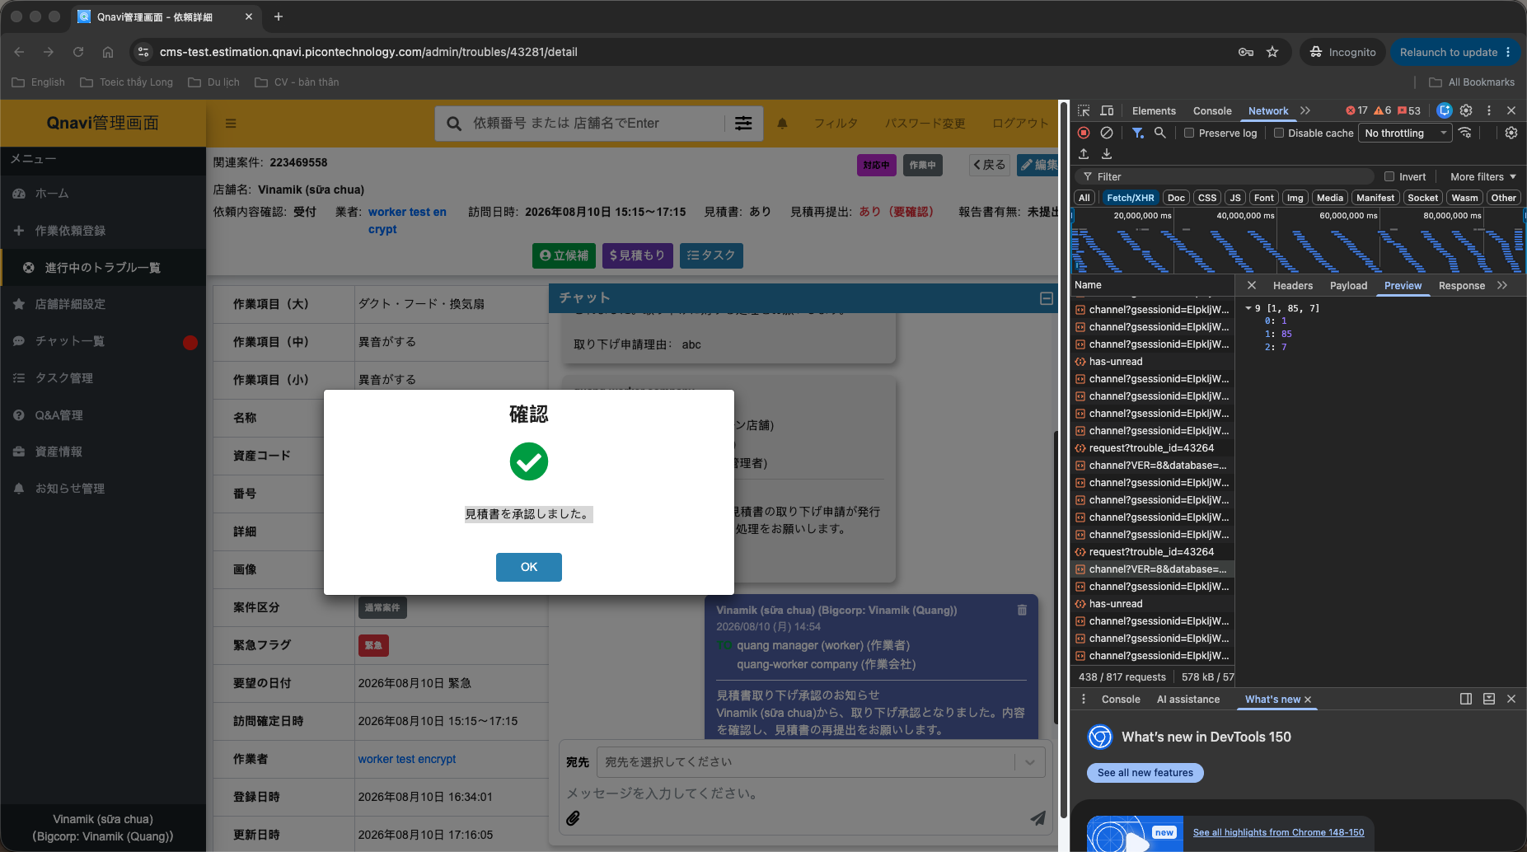 | Vẫn hiển thị bình thường Vào role Store (trên CMS): duyệt estimate Trả message: 見積書を承認しました。
EST112 | 見積書を却下しました。 | Estimation returned successfully. | Trả lại báo giá thành công. | OLD (exists in PHP) | AMSG.00162 | Trả lại (reject) báo giá thành công. | Webview: Có – hook mutation gọi toast.success(response.message) khi thành công (use-estimate-*.ts). (useRejectEstimate). CMS: Có hiển thị (popup), nhưng chỉ với người dùng KHÔNG phải System Admin/Sub Admin — bị chủ động ẩn với 2 vai trò quản trị này (kiểm tra isSystemAdmin()/isSubAdmin() trước khi gọi handleSuccess). (ReasonEstimationModal.tsx, action=reject).
ESTV0011 | この項目は既に登録されました。数量を調整してください。 | This item has already been registered. Please adjust the quantity. | Mục này đã được đăng ký. Vui lòng điều chỉnh số lượng. | OLD (exists in PHP) | AMSG.00102 | Có work_item_id trùng lặp giữa các hạng mục khi tính toán báo giá (calculate_items). | Webview: Có, nhưng chỉ khi lỗi phát sinh từ luồng thêm hạng mục có sẵn (pendingFee) trong use-estimate-fees.ts; lỗi tính toán khi gõ lại phí thông thường không toast. CMS: Phần lớn bị chặn trước — khi thêm hạng mục từ danh mục, onAddSuccess() tự kiểm tra trùng workItemId bằng text riêng (create.error.duplicateWorkItem) trước khi thêm vào form. Vẫn có thể lọt tới BE (và hiển thị qua handleError trong luồng tính lại tổng - calculateTotalRef) ở các trường hợp không qua onAddSuccess, ví dụ copy/sửa dữ liệu có sẵn.
H10021 | 依頼番号{troubleNumber}：見積書は1案件につき1件しか登録することができません。 | Request number {troubleNumber}: Only one estimate can be registered per case. | Số yêu cầu {troubleNumber}: Mỗi vụ việc chỉ được đăng ký một báo giá. | OLD (exists in PHP) | HMSG.10021 | Chưa được dùng trực tiếp trong code hiện tại (định nghĩa sẵn nhưng chưa có điểm gọi). | Không – message chưa được kích hoạt trong code Python (không có điểm gọi nào), nên không thể hiển thị ở FE nào. |  |  | Bỏ qua không test
H10022 | 依頼番号{troubleNumber}、外部見積コード{estNumber}：入力した数値が異常です。 | Request number {troubleNumber}, external estimate code {estNumber}: Invalid number entered. | Số yêu cầu {troubleNumber}, mã báo giá ngoài {estNumber}: Giá trị số nhập vào không hợp lệ. | OLD (exists in PHP) | HMSG.10022 | Chưa được dùng trực tiếp trong code hiện tại (định nghĩa sẵn nhưng chưa có điểm gọi). | Không – message chưa được kích hoạt trong code Python (không có điểm gọi nào), nên không thể hiển thị ở FE nào. |  |  | Bỏ qua không test
H20005 | {total_records}件中{sum_record_success}件を更新しました。 アップロードが完了しました。 | Updated {sum_record_success} of {total_records} records. Upload expired. | Đã cập nhật {sum_record_success}/{total_records} bản ghi. Tải lên đã hoàn tất. | OLD (exists in PHP) | HMSG.20005 | Chưa được dùng trực tiếp trong code hiện tại (định nghĩa sẵn nhưng chưa có điểm gọi). | Không – message chưa được kích hoạt trong code Python (không có điểm gọi nào), nên không thể hiển thị ở FE nào. |  |  | Bỏ qua không test
R00001 | カスタム属性の保存が完了しました。 | Custom attribute saved successfully. | Thuộc tính tùy chỉnh đã được lưu thành công. | OLD (exists in PHP) | RMSG.00001 | Chưa được dùng trực tiếp trong code hiện tại (định nghĩa sẵn nhưng chưa có điểm gọi). | Không – message chưa được kích hoạt trong code Python (không có điểm gọi nào), nên không thể hiển thị ở FE nào. |  |  | Bỏ qua không test
R00002 | カスタム属性が正常に削除されました。 | Custom attribute deleted successfully. | Thuộc tính tùy chỉnh đã được xóa thành công. | OLD (exists in PHP) | RMSG.00002 | Chưa được dùng trực tiếp trong code hiện tại (định nghĩa sẵn nhưng chưa có điểm gọi). | Không – message chưa được kích hoạt trong code Python (không có điểm gọi nào), nên không thể hiển thị ở FE nào. |  |  | Bỏ qua không test
R00003 | カスタム属性が正常に追加されました。 | Custom attribute added successfully. | Thuộc tính tùy chỉnh đã được thêm thành công. | OLD (exists in PHP) | RMSG.00003 | Chưa được dùng trực tiếp trong code hiện tại (định nghĩa sẵn nhưng chưa có điểm gọi). | Không – message chưa được kích hoạt trong code Python (không có điểm gọi nào), nên không thể hiển thị ở FE nào. |  |  | Bỏ qua không test
V00001 | {attribute}を入力して下さい。 | Please input {attribute}. | Vui lòng nhập {attribute}. | OLD (exists in PHP) | VMSG.00001 VMSG.00072 | Trường bắt buộc bị bỏ trống/thiếu khi gửi request (lỗi pydantic "missing"). | Webview: Có – lỗi 422 được parse (extractValidationErrors) và gán vào từng trường trên form tạo/sửa báo giá (estimate-create.tsx/estimate-edit.tsx). CMS: Trên thực tế KHÔNG hiển thị message gốc của BE ở form tạo/sửa báo giá — yup schema client-side (estimateItemSchema/validateSchema trong EstimateCreateModalV2.tsx) chặn và báo lỗi TRƯỚC khi gọi API, dùng bộ dịch riêng của CMS (src/locales/ja/validation.json, khoá cùng tên "VMSGxxxxx" nhưng là văn bản độc lập, KHÔNG phải message.py của BE). Cơ chế formSetValue vẫn tồn tại như lưới an toàn nếu 422 lọt qua, nhưng hiếm khi xảy ra trong luồng UI bình thường. FE cũng dùng text validate tương tự
V00002 | {attribute}を選択してください。 | Please select {attribute}. | Vui lòng chọn {attribute}. | OLD (exists in PHP) | VMSG.00002 | Giá trị gửi lên không nằm trong danh sách enum cho phép (lỗi pydantic "type_error.enum"). | Webview: Có – lỗi 422 được parse (extractValidationErrors) và gán vào từng trường trên form tạo/sửa báo giá (estimate-create.tsx/estimate-edit.tsx). CMS: Trên thực tế KHÔNG hiển thị message gốc của BE ở form tạo/sửa báo giá — yup schema client-side (estimateItemSchema/validateSchema trong EstimateCreateModalV2.tsx) chặn và báo lỗi TRƯỚC khi gọi API, dùng bộ dịch riêng của CMS (src/locales/ja/validation.json, khoá cùng tên "VMSGxxxxx" nhưng là văn bản độc lập, KHÔNG phải message.py của BE). Cơ chế formSetValue vẫn tồn tại như lưới an toàn nếu 422 lọt qua, nhưng hiếm khi xảy ra trong luồng UI bình thường.
V00004 | {attribute}は{min}～{max}の半角英数字を入力してください。 | {attribute} must be {min}~{max} alphanumeric characters. | {attribute} phải là ký tự chữ và số (bán góc) từ {min}~{max} ký tự. | OLD (exists in PHP) | VMSG.00004 | Chưa được dùng trực tiếp trong code hiện tại (định nghĩa sẵn nhưng chưa có điểm gọi). | Không – message chưa được kích hoạt trong code Python (không có điểm gọi nào), nên không thể hiển thị ở FE nào. |  |  | Bỏ qua không test
V00005 | {attribute}が無効です。 | {attribute} is invalid. | {attribute} không hợp lệ. | OLD (exists in PHP) | VMSG.00005 | Lỗi validate không xác định được loại cụ thể — dùng làm mã mặc định khi error_type của pydantic không khớp bảng ánh xạ nào (value_error/assertion_error). | Webview: Có – lỗi 422 được parse (extractValidationErrors) và gán vào từng trường trên form tạo/sửa báo giá (estimate-create.tsx/estimate-edit.tsx). CMS: Trên thực tế KHÔNG hiển thị message gốc của BE ở form tạo/sửa báo giá — yup schema client-side (estimateItemSchema/validateSchema trong EstimateCreateModalV2.tsx) chặn và báo lỗi TRƯỚC khi gọi API, dùng bộ dịch riêng của CMS (src/locales/ja/validation.json, khoá cùng tên "VMSGxxxxx" nhưng là văn bản độc lập, KHÔNG phải message.py của BE). Cơ chế formSetValue vẫn tồn tại như lưới an toàn nếu 422 lọt qua, nhưng hiếm khi xảy ra trong luồng UI bình thường.
V00006 | {attribute}は半角英数字を入力してください。 | {attribute} must be alphanumeric. | {attribute} phải là ký tự chữ và số (bán góc). | OLD (exists in PHP) | VMSG.00006 | Chưa được dùng trực tiếp trong code hiện tại (định nghĩa sẵn nhưng chưa có điểm gọi). | Không – message chưa được kích hoạt trong code Python (không có điểm gọi nào), nên không thể hiển thị ở FE nào. |  |  | Bỏ qua không test
V00007 | {attribute}は{attribute2}以上を入力してください。 | {attribute} must be greater than or equal to {attribute2}. | {attribute} phải lớn hơn hoặc bằng {attribute2}. | OLD (exists in PHP) | VMSG.00007 | Giá trị số nhỏ hơn ngưỡng "greater_than"/"greater_than_equal" theo ràng buộc pydantic của field. | Webview: Có – lỗi 422 được parse (extractValidationErrors) và gán vào từng trường trên form tạo/sửa báo giá (estimate-create.tsx/estimate-edit.tsx). CMS: Trên thực tế KHÔNG hiển thị message gốc của BE ở form tạo/sửa báo giá — yup schema client-side (estimateItemSchema/validateSchema trong EstimateCreateModalV2.tsx) chặn và báo lỗi TRƯỚC khi gọi API, dùng bộ dịch riêng của CMS (src/locales/ja/validation.json, khoá cùng tên "VMSGxxxxx" nhưng là văn bản độc lập, KHÔNG phải message.py của BE). Cơ chế formSetValue vẫn tồn tại như lưới an toàn nếu 422 lọt qua, nhưng hiếm khi xảy ra trong luồng UI bình thường.
V00008 | {attribute}は半角数字を入力してください。 | {attribute} must be numeric. | {attribute} phải là số. | OLD (exists in PHP) | VMSG.00008 | Giá trị nhập không phải số nguyên/thực hợp lệ (lỗi pydantic type_error.integer/float, int_parsing, float_parsing). | Webview: Có – lỗi 422 được parse (extractValidationErrors) và gán vào từng trường trên form tạo/sửa báo giá (estimate-create.tsx/estimate-edit.tsx). CMS: Trên thực tế KHÔNG hiển thị message gốc của BE ở form tạo/sửa báo giá — yup schema client-side (estimateItemSchema/validateSchema trong EstimateCreateModalV2.tsx) chặn và báo lỗi TRƯỚC khi gọi API, dùng bộ dịch riêng của CMS (src/locales/ja/validation.json, khoá cùng tên "VMSGxxxxx" nhưng là văn bản độc lập, KHÔNG phải message.py của BE). Cơ chế formSetValue vẫn tồn tại như lưới an toàn nếu 422 lọt qua, nhưng hiếm khi xảy ra trong luồng UI bình thường. (xác nhận trực tiếp: yup dùng tValidation('code.VMSG00008') làm typeError cho quantity).
V00010 | {attribute}の入力形式に誤りがあります。 | The input format of {attribute} is incorrect. | Định dạng nhập của {attribute} không đúng. | OLD (exists in PHP) | VMSG.00010 | Chuỗi nhập sai định dạng theo pattern quy định, hoặc JSON gửi lên không hợp lệ. | Webview: Có – lỗi 422 được parse (extractValidationErrors) và gán vào từng trường trên form tạo/sửa báo giá (estimate-create.tsx/estimate-edit.tsx). CMS: Trên thực tế KHÔNG hiển thị message gốc của BE ở form tạo/sửa báo giá — yup schema client-side (estimateItemSchema/validateSchema trong EstimateCreateModalV2.tsx) chặn và báo lỗi TRƯỚC khi gọi API, dùng bộ dịch riêng của CMS (src/locales/ja/validation.json, khoá cùng tên "VMSGxxxxx" nhưng là văn bản độc lập, KHÔNG phải message.py của BE). Cơ chế formSetValue vẫn tồn tại như lưới an toàn nếu 422 lọt qua, nhưng hiếm khi xảy ra trong luồng UI bình thường.
V00011 | {attribute}は{min}～{max}の範囲で入力してください。 | {attribute} must be in the range of {min}~{max}. | {attribute} phải nằm trong khoảng {min}~{max}. | OLD (exists in PHP) | VMSG.00011 | Giá trị số nằm ngoài khoảng min~max cho phép; cũng dùng khi validate_amount_range phát hiện tổng tiền vượt số chữ số tối đa quy định. | Webview: Có – lỗi 422 được parse (extractValidationErrors) và gán vào từng trường trên form tạo/sửa báo giá (estimate-create.tsx/estimate-edit.tsx). CMS: Trên thực tế KHÔNG hiển thị message gốc của BE ở form tạo/sửa báo giá — yup schema client-side (estimateItemSchema/validateSchema trong EstimateCreateModalV2.tsx) chặn và báo lỗi TRƯỚC khi gọi API, dùng bộ dịch riêng của CMS (src/locales/ja/validation.json, khoá cùng tên "VMSGxxxxx" nhưng là văn bản độc lập, KHÔNG phải message.py của BE). Cơ chế formSetValue vẫn tồn tại như lưới an toàn nếu 422 lọt qua, nhưng hiếm khi xảy ra trong luồng UI bình thường.
V00012 | {attribute}は{max}以下を入力してください。 | {attribute} must be {max} or less. | {attribute} phải nhỏ hơn hoặc bằng {max}. | OLD (exists in PHP) | VMSG.00012 | Giá trị số vượt quá mức tối đa cho phép (ràng buộc lt/le của field). | Webview: Có – lỗi 422 được parse (extractValidationErrors) và gán vào từng trường trên form tạo/sửa báo giá (estimate-create.tsx/estimate-edit.tsx). CMS: Trên thực tế KHÔNG hiển thị message gốc của BE ở form tạo/sửa báo giá — yup schema client-side (estimateItemSchema/validateSchema trong EstimateCreateModalV2.tsx) chặn và báo lỗi TRƯỚC khi gọi API, dùng bộ dịch riêng của CMS (src/locales/ja/validation.json, khoá cùng tên "VMSGxxxxx" nhưng là văn bản độc lập, KHÔNG phải message.py của BE). Cơ chế formSetValue vẫn tồn tại như lưới an toàn nếu 422 lọt qua, nhưng hiếm khi xảy ra trong luồng UI bình thường.
V00014 | {attribute}の値は{date}の値以降の日時を設定してください。 | {attribute} must be set to a date/time after {date}. | {attribute} phải được đặt sau thời điểm {date}. | OLD (exists in PHP) | VMSG.00014 | Chưa được dùng trực tiếp trong code hiện tại (định nghĩa sẵn nhưng chưa có điểm gọi). | Không – message chưa được kích hoạt trong code Python (không có điểm gọi nào), nên không thể hiển thị ở FE nào. |  |  | Bỏ qua không test
V00015 | {attribute}は{max}文字以内で入力して下さい。 | {attribute} must be within {max} characters. | {attribute} phải trong vòng {max} ký tự. | OLD (exists in PHP) | VMSG.00015 | Chuỗi nhập vượt quá độ dài tối đa cho phép của field. | Webview: Có – lỗi 422 được parse (extractValidationErrors) và gán vào từng trường trên form tạo/sửa báo giá (estimate-create.tsx/estimate-edit.tsx). CMS: Trên thực tế KHÔNG hiển thị message gốc của BE ở form tạo/sửa báo giá — yup schema client-side (estimateItemSchema/validateSchema trong EstimateCreateModalV2.tsx) chặn và báo lỗi TRƯỚC khi gọi API, dùng bộ dịch riêng của CMS (src/locales/ja/validation.json, khoá cùng tên "VMSGxxxxx" nhưng là văn bản độc lập, KHÔNG phải message.py của BE). Cơ chế formSetValue vẫn tồn tại như lưới an toàn nếu 422 lọt qua, nhưng hiếm khi xảy ra trong luồng UI bình thường. (title/companyName/notices/label đều có .max() phía yup trùng với giới hạn BE).
V00016 | {attribute}は{min}桁(半角桁)以上、{max}桁(半角桁)以内で入力して下さい。 | {attribute} must be between {min} and {max} digits (half-width). | {attribute} phải từ {min} đến {max} chữ số (bán góc). | OLD (exists in PHP) | VMSG.00016 | Chuỗi nhập ngắn hơn độ dài tối thiểu yêu cầu của field. | Webview: Có – lỗi 422 được parse (extractValidationErrors) và gán vào từng trường trên form tạo/sửa báo giá (estimate-create.tsx/estimate-edit.tsx). CMS: Trên thực tế KHÔNG hiển thị message gốc của BE ở form tạo/sửa báo giá — yup schema client-side (estimateItemSchema/validateSchema trong EstimateCreateModalV2.tsx) chặn và báo lỗi TRƯỚC khi gọi API, dùng bộ dịch riêng của CMS (src/locales/ja/validation.json, khoá cùng tên "VMSGxxxxx" nhưng là văn bản độc lập, KHÔNG phải message.py của BE). Cơ chế formSetValue vẫn tồn tại như lưới an toàn nếu 422 lọt qua, nhưng hiếm khi xảy ra trong luồng UI bình thường.
V00017 | 以下の規則に従って入力してください。 | Please input according to the following rules. | Vui lòng nhập theo các quy tắc sau. | OLD (exists in PHP) | VMSG.00017 | Thông báo tiêu đề chung kèm theo mỗi phản hồi lỗi validate request (422). | Webview: Không rõ — chỉ là tiêu đề chung kèm errors[], FE hiện chỉ thấy dùng từng field error, chưa thấy nơi hiển thị message tổng. CMS: Không — nhánh handleError chỉ hiển thị message tổng khi KHÔNG có formSetValue; trong các form ước tính đều truyền formSetValue nên field errors được ưu tiên, message tổng V00017 thường không hiển thị.
V00018 | 正しい{attribute}を入力してください。 | Please input correct {attribute}. | Vui lòng nhập đúng {attribute}. | OLD (exists in PHP) | VMSG.00018 | Định dạng email hoặc URL nhập vào không hợp lệ. | Webview: Có – lỗi 422 được parse (extractValidationErrors) và gán vào từng trường trên form tạo/sửa báo giá (estimate-create.tsx/estimate-edit.tsx). CMS: Trên thực tế KHÔNG hiển thị message gốc của BE ở form tạo/sửa báo giá — yup schema client-side (estimateItemSchema/validateSchema trong EstimateCreateModalV2.tsx) chặn và báo lỗi TRƯỚC khi gọi API, dùng bộ dịch riêng của CMS (src/locales/ja/validation.json, khoá cùng tên "VMSGxxxxx" nhưng là văn bản độc lập, KHÔNG phải message.py của BE). Cơ chế formSetValue vẫn tồn tại như lưới an toàn nếu 422 lọt qua, nhưng hiếm khi xảy ra trong luồng UI bình thường.
V00019 | {attribute}は半角英数字/記号で入力して下さい。 | {attribute} must be alphanumeric/symbols (half-width). | {attribute} phải là ký tự chữ, số hoặc ký hiệu (bán góc). | OLD (exists in PHP) | VMSG.00019 | Chưa được dùng trực tiếp trong code hiện tại (định nghĩa sẵn nhưng chưa có điểm gọi). | Không – message chưa được kích hoạt trong code Python (không có điểm gọi nào), nên không thể hiển thị ở FE nào. |  |  | Bỏ qua không test
V00021 | {index}行目：{attribute}は既に存在するため、登録ができません。 | Row {index}: {attribute} already exists and cannot be registered. | Dòng {index}: {attribute} đã tồn tại nên không thể đăng ký. | OLD (exists in PHP) | VMSG.00021 | Chưa được dùng trực tiếp trong code hiện tại (định nghĩa sẵn nhưng chưa có điểm gọi). | Không – message chưa được kích hoạt trong code Python (không có điểm gọi nào), nên không thể hiển thị ở FE nào. |  |  | Bỏ qua không test
V00022 | {index}行目：{attribute}を入力して下さい。 | Row {index}: Please input {attribute}. | Dòng {index}: Vui lòng nhập {attribute}. | OLD (exists in PHP) | VMSG.00022 HMSG.00001 | Thiếu trường bắt buộc khi validate từng dòng trong một mảng dữ liệu (validate_array_field). | Không – message chưa được kích hoạt trong code Python (không có điểm gọi nào), nên không thể hiển thị ở FE nào. (hàm validate_array_field chứa mã này chưa được gọi ở đâu trong code BE). |  |  | Bỏ qua không test
V00023 | {index}行目：{attribute}は{min}～{max}の半角英数字を入力してください。 | Row {index}: {attribute} must be {min}~{max} alphanumeric characters. | Dòng {index}: {attribute} phải là ký tự chữ và số (bán góc) từ {min}~{max} ký tự. | OLD (exists in PHP) | VMSG.00023 | Chưa được dùng trực tiếp trong code hiện tại (định nghĩa sẵn nhưng chưa có điểm gọi). | Không – message chưa được kích hoạt trong code Python (không có điểm gọi nào), nên không thể hiển thị ở FE nào. |  |  | Bỏ qua không test
V00024 | {index}行目：規則に従って入力してください。 | Row {index}: Please input according to the rules. | Dòng {index}: Vui lòng nhập theo quy tắc. | OLD (exists in PHP) | VMSG.00024 | Có lỗi không xác định xảy ra khi validate một dòng trong mảng dữ liệu. | Không – message chưa được kích hoạt trong code Python (không có điểm gọi nào), nên không thể hiển thị ở FE nào. (hàm validate_array_field chứa mã này chưa được gọi ở đâu trong code BE). |  |  | Bỏ qua không test
V00025 | {index}行目：{attribute}は{max}文字以内で入力して下さい。 | Row {index}: {attribute} must be within {max} characters. | Dòng {index}: {attribute} phải trong vòng {max} ký tự. | OLD (exists in PHP) | VMSG.00025 HMSG.00015 | Chưa được dùng trực tiếp trong code hiện tại (định nghĩa sẵn nhưng chưa có điểm gọi). | Không – message chưa được kích hoạt trong code Python (không có điểm gọi nào), nên không thể hiển thị ở FE nào. |  |  | Bỏ qua không test
V00026 | {index}行目：{attribute}は{min}桁(半角桁)以上、{max}桁(半角桁)以内で入力して下さい。 | Row {index}: {attribute} must be between {min} and {max} digits (half-width). | Dòng {index}: {attribute} phải từ {min} đến {max} chữ số (bán góc). | OLD (exists in PHP) | VMSG.00026 | Chưa được dùng trực tiếp trong code hiện tại (định nghĩa sẵn nhưng chưa có điểm gọi). | Không – message chưa được kích hoạt trong code Python (không có điểm gọi nào), nên không thể hiển thị ở FE nào. |  |  | Bỏ qua không test
V00027 | {index}行目：{attribute}は半角数字を入力してください。 | Row {index}: {attribute} must be numeric. | Dòng {index}: {attribute} phải là số (bán góc). | OLD (exists in PHP) | VMSG.00027 HMSG.00008 | Chưa được dùng trực tiếp trong code hiện tại (định nghĩa sẵn nhưng chưa có điểm gọi). | Không – message chưa được kích hoạt trong code Python (không có điểm gọi nào), nên không thể hiển thị ở FE nào. |  |  | Bỏ qua không test
V00028 | {index}行目：正しい{attribute}を入力してください。 | Row {index}: Please input correct {attribute}. | Dòng {index}: Vui lòng nhập đúng {attribute}. | OLD (exists in PHP) | VMSG.00028 | Chưa được dùng trực tiếp trong code hiện tại (định nghĩa sẵn nhưng chưa có điểm gọi). | Không – message chưa được kích hoạt trong code Python (không có điểm gọi nào), nên không thể hiển thị ở FE nào. |  |  | Bỏ qua không test
V00029 | {index}行目：{attribute}は半角英数字/記号で入力して下さい。 | Row {index}: {attribute} must be alphanumeric/symbols (half-width). | Dòng {index}: {attribute} phải là ký tự chữ, số hoặc ký hiệu (bán góc). | OLD (exists in PHP) | VMSG.00029 | Chưa được dùng trực tiếp trong code hiện tại (định nghĩa sẵn nhưng chưa có điểm gọi). | Không – message chưa được kích hoạt trong code Python (không có điểm gọi nào), nên không thể hiển thị ở FE nào. |  |  | Bỏ qua không test
V00030 | {attribute}は正しい日時で入力して下さい({format})。 | {attribute} must be input with correct date/time format ({format}). | {attribute} phải được nhập đúng định dạng ngày giờ ({format}). | OLD (exists in PHP) | VMSG.00030 | Định dạng ngày/giờ nhập vào không hợp lệ. | Webview: Có – lỗi 422 được parse (extractValidationErrors) và gán vào từng trường trên form tạo/sửa báo giá (estimate-create.tsx/estimate-edit.tsx). CMS: Trên thực tế KHÔNG hiển thị message gốc của BE ở form tạo/sửa báo giá — yup schema client-side (estimateItemSchema/validateSchema trong EstimateCreateModalV2.tsx) chặn và báo lỗi TRƯỚC khi gọi API, dùng bộ dịch riêng của CMS (src/locales/ja/validation.json, khoá cùng tên "VMSGxxxxx" nhưng là văn bản độc lập, KHÔNG phải message.py của BE). Cơ chế formSetValue vẫn tồn tại như lưới an toàn nếu 422 lọt qua, nhưng hiếm khi xảy ra trong luồng UI bình thường. (expiredTime có riêng .appFormatDate() phía yup).
V00052 | 確認用パスワードが違います。 正しいパスワードを入力してください。 | Confirmation password is incorrect. Please enter the correct password. | Mật khẩu xác nhận không đúng. Vui lòng nhập lại mật khẩu chính xác. | OLD (exists in PHP) | VMSG.00052 | Chưa được dùng trực tiếp trong code hiện tại (định nghĩa sẵn nhưng chưa có điểm gọi). | Không – message chưa được kích hoạt trong code Python (không có điểm gọi nào), nên không thể hiển thị ở FE nào. |  |  | Bỏ qua không test
V00053 | {attribute}を重複に登録ができません。 | {attribute} cannot be registered as duplicate. | {attribute} không thể đăng ký trùng lặp. | OLD (exists in PHP) | VMSG.00053 | Chưa được dùng trực tiếp trong code hiện tại (định nghĩa sẵn nhưng chưa có điểm gọi). | Không – message chưa được kích hoạt trong code Python (không có điểm gọi nào), nên không thể hiển thị ở FE nào. |  |  | Bỏ qua không test
V00078 | 【グローバー掛率適用】がアクティブな場合は、【掛率適用有無】を有効にする必要があります。 | When [Custom Rating] is active, [Rating Application] must be enabled. | Khi [Áp dụng tỷ lệ tùy chỉnh] đang bật, [Áp dụng tỷ lệ] phải được kích hoạt. | OLD (exists in PHP) | VMSG.00078 | Chưa được dùng trực tiếp trong code hiện tại (định nghĩa sẵn nhưng chưa có điểm gọi). | Không – message chưa được kích hoạt trong code Python (không có điểm gọi nào), nên không thể hiển thị ở FE nào. |  |  | Bỏ qua không test

Message list - Confirm
OS | Screen | Function / Item | Description | JP | Type | Button (If have or not) | Dev check | Note | QC check(6/8) | đánh giá (QC) 6/8 | expected (QC) 6/8 | Check ngày 10/08/2026 | Envidence | QC check (17/8) | evidence (17/8)
PWA | Estimation list + Estimation detail | Create estimation successfully |  | 見積書を登録しました。 | Toast message |  | New |  | OK |  |  | Ok | 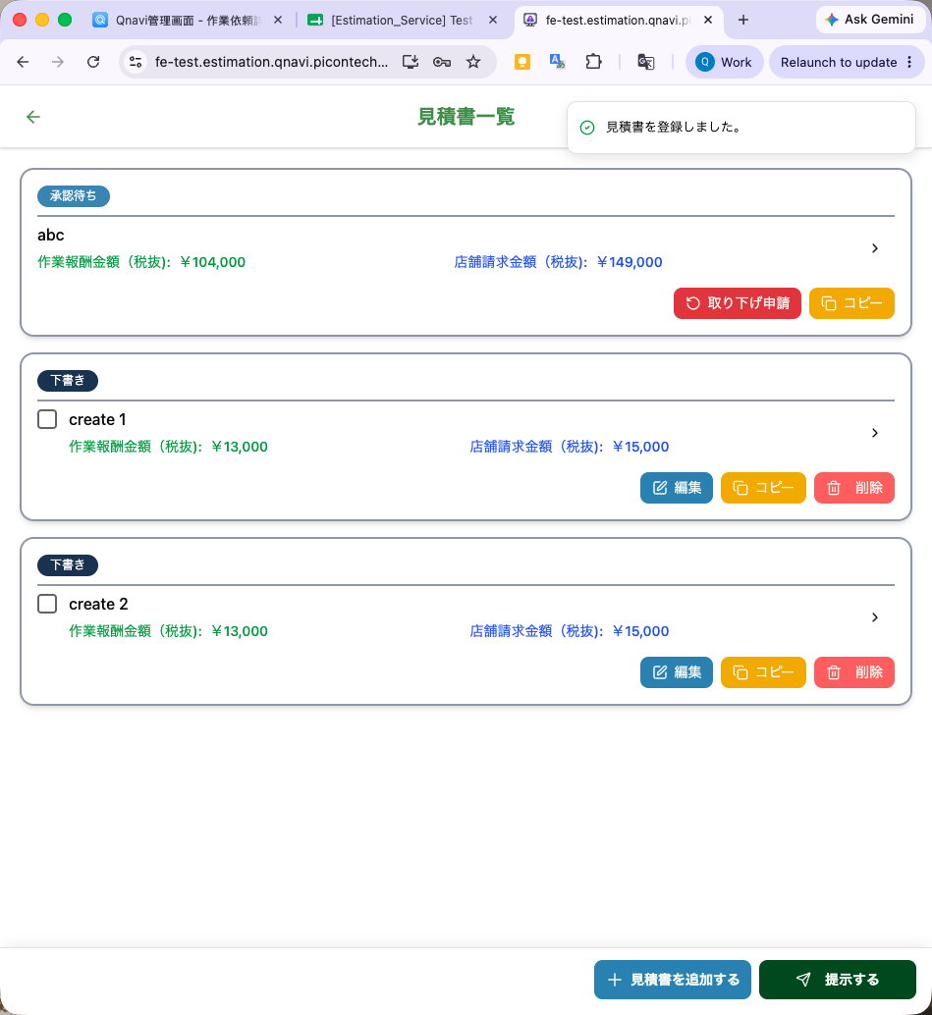 | OK
PWA |  | Estimation updated successfully. | Edit est | 見積書を更新しました。 | Toast message |  | New |  | OK |  |  | OK |  | OK
PWA |  | Delete est | Toast message hiển thị sau khi delete thành công | 見積書を削除しました。 | Toast message |  | New |  | OK |  |  | Ok | 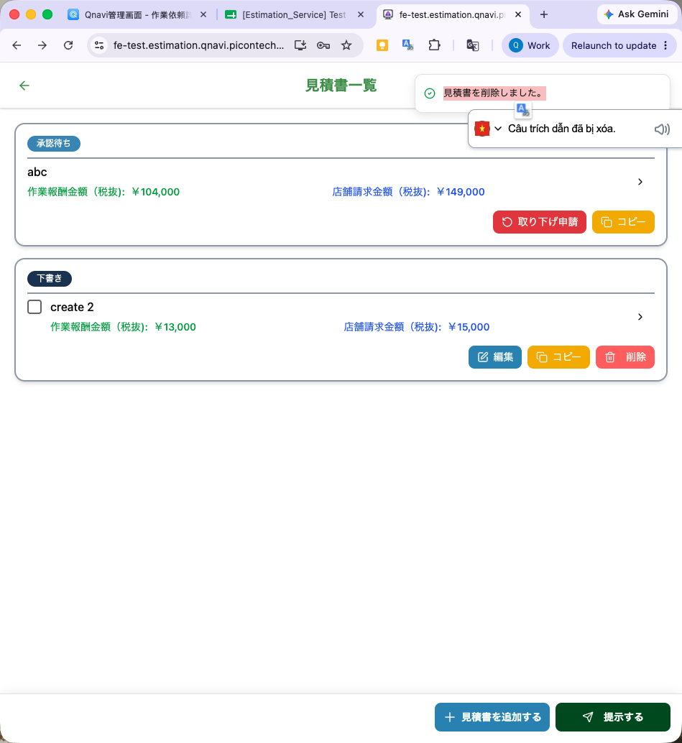 | OK
PWA |  |  | Modal confirm delete est | Title: 確認 見積書を削除します。よろしいですか？ | Modal | Button bên phải : [決定] (confirm) Button bên trái: [閉じる] (cancel) | New |  | OK |  |  | OK | 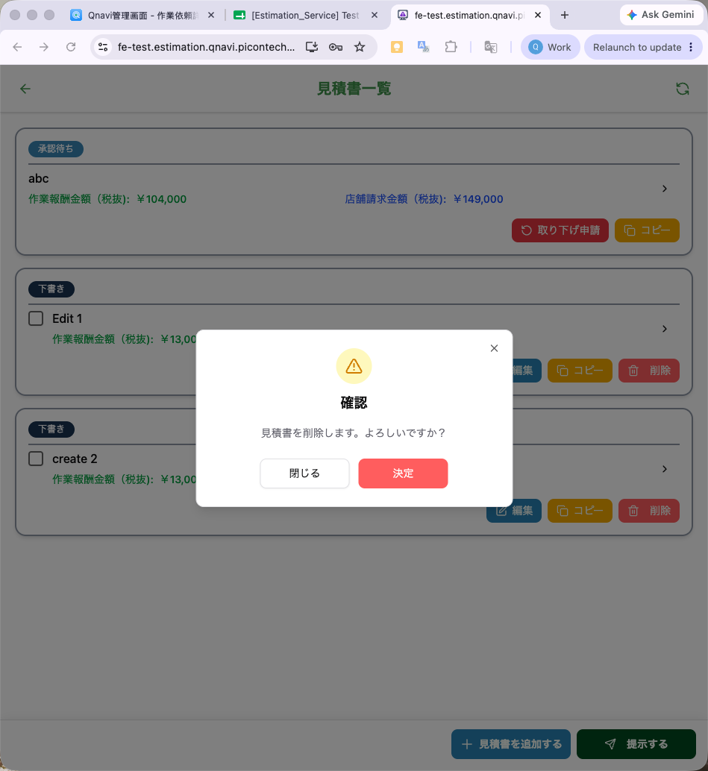 | OK
PWA |  |  | - TH account A delete est nhưng account B delete trước đó rồi | 他のユーザーによって見積書が変更されたため、この操作を実行できません。 (Estimate đã đc thay đổi bởi user khác nên bạn không thể thực hiện thao tác này) | Toast message |  | New | Hiện tại dev đang hiển thị message sau "Cannot read properties of null (reading 'total') " | 見積書{estimaiton_id}が見つかりません。 | NG | như cột E | Đang theo text giống QC check | 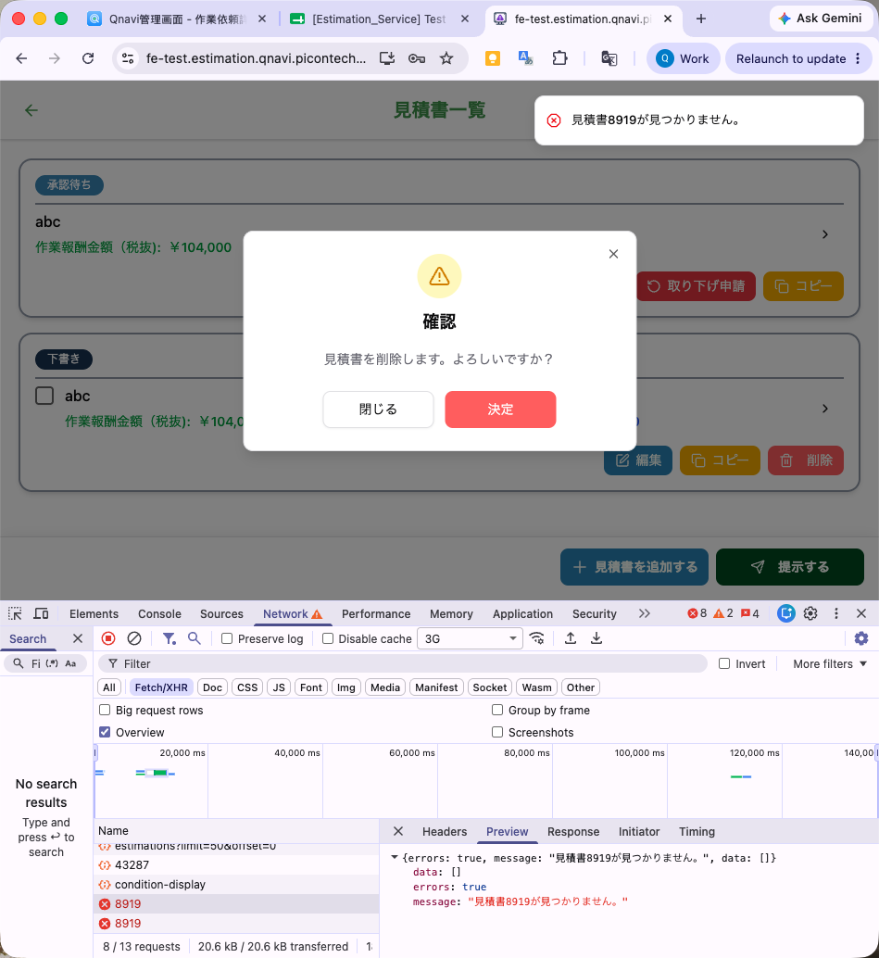 | OK
PWA |  |  | - TH account A delete est nhưng status của trouble thay đổi nên không thể delete được nữa | 他のユーザーによって見積書が変更されたため、この操作を実行できません。 | Toast message |  | New |  | このデータがアクセスする権限がありません。 | NG | như cột E | Hiện tại message đang là: "権限サービスが利用できません" | 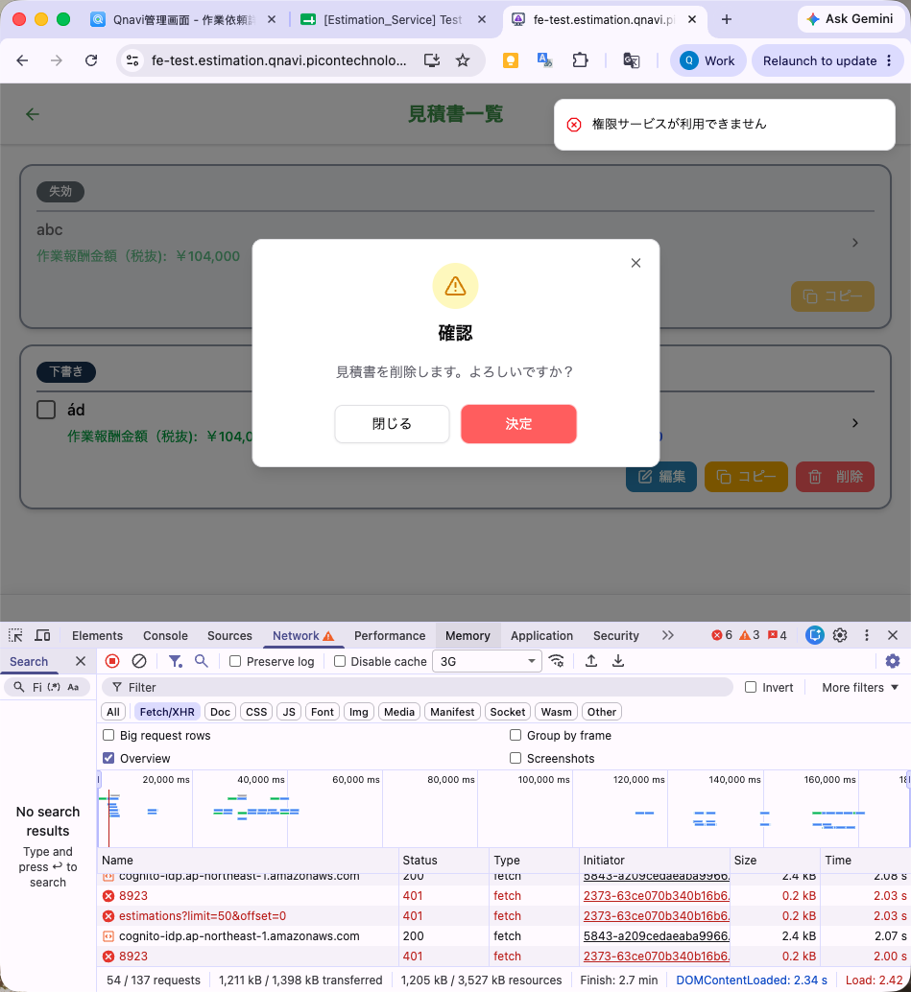 | OK
PWA |  | Copy estimation | Modal hiển thị khi xác nhận copy est | 見積書作成 タイトルを入力してください。(最大30文字) | Modal | button Create estimation: 見積書を作成する |  | Bug: điền tên est đang cắt chuỗi chậm -> expect là chặn đúng maxlenghth ko cho điền thêm | OK |  |  | OK | 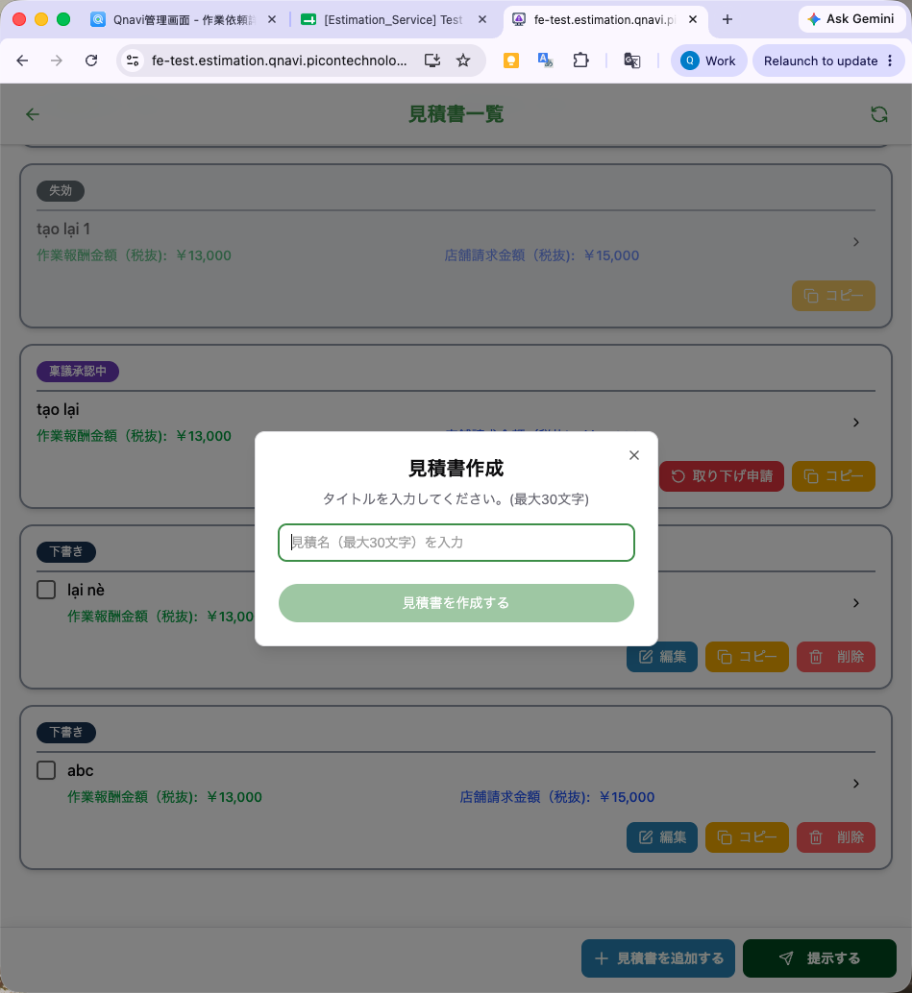 | OK
PWA |  |  | TH đã có đủ 30 estimation rồi mà vẫn copy thêm ra bản mới | 見積数が上限({limit})に達しました。 | Toast message |  | New |  | worker app: 見積書が上限の30件に達しました。 CMS: 見積数は上限(30)に達しました。 | NG | 見積数が上限の30件に達しました | Message tương tự như expected QC Nhưng có thêm "()" 見積数が上限(30)に達しました。 | 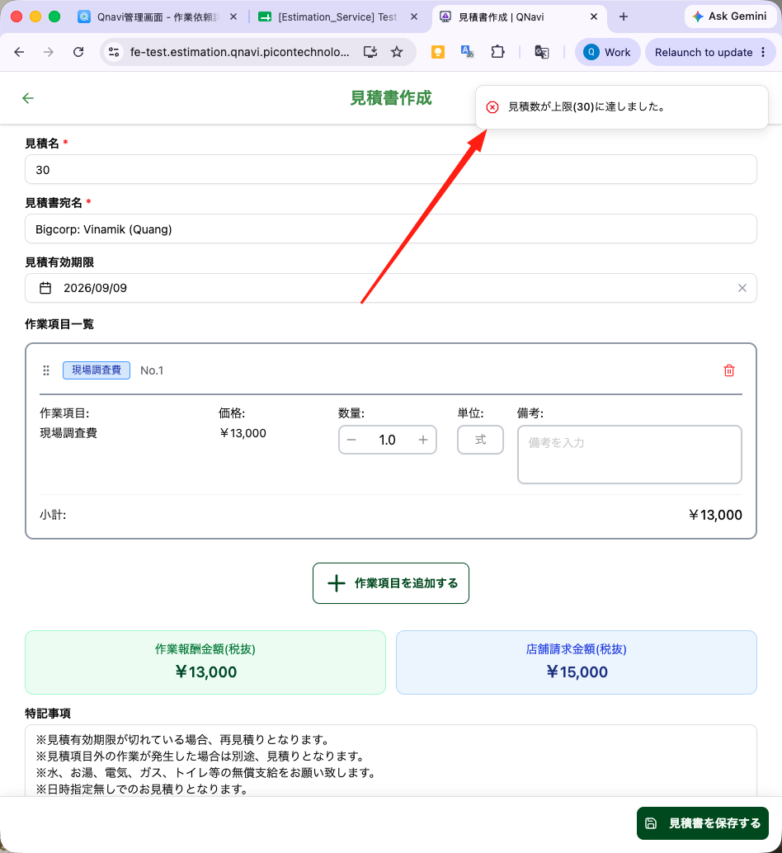 | app: NG 見積書が上限の30件に達しています CMS: OK 見積数が上限(30)に達しました。 | 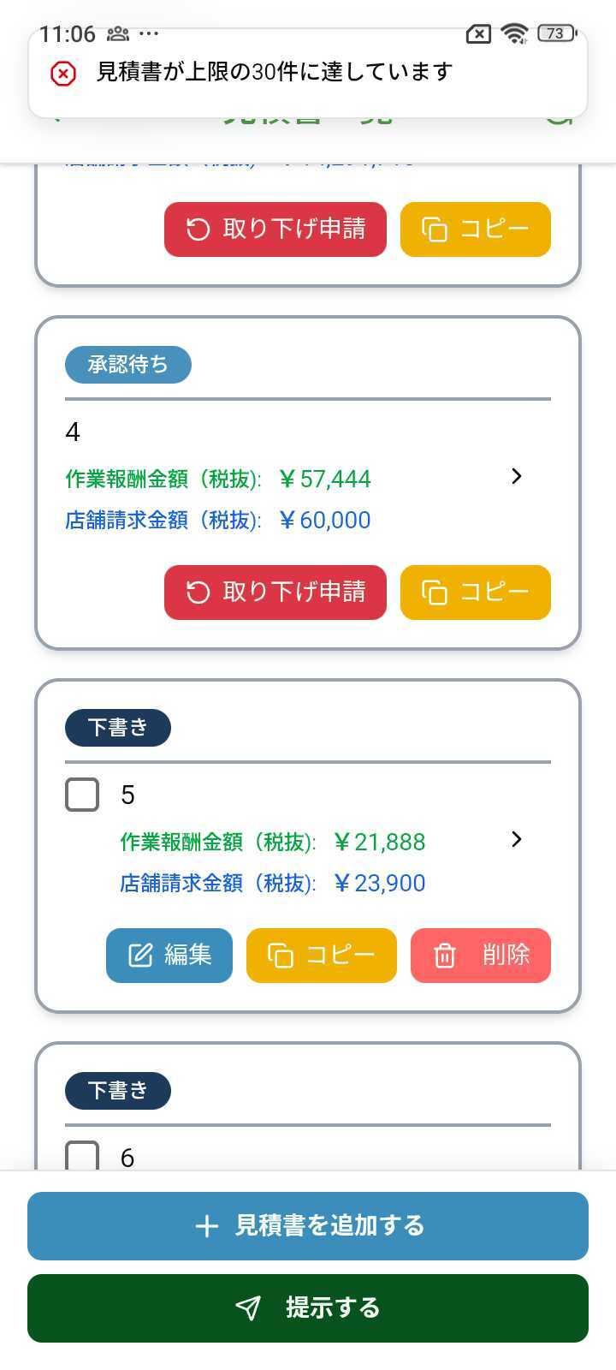
PWA |  | Submitted estimation | Confirm Submit est | Title: 以下 {number} 件の見積を店舗へ提出しますか? ・No.1： estimation name 1 ・No.2： estimation name 2 | Modal | Button bên phải : [決定] (confirm) Button bên trái: [閉じる] (cancel) |  | Hiện tại đang để text khác nhưng nên sửa đồng bộ button | app: 以下 2 件の見積を店舗へ提出しますか？ ・No.1： estimation name 1 ・No.2： estimation name 2 CMS: OK | app NG CMS OK | hai bên số 2 có dấu cách | Ok | 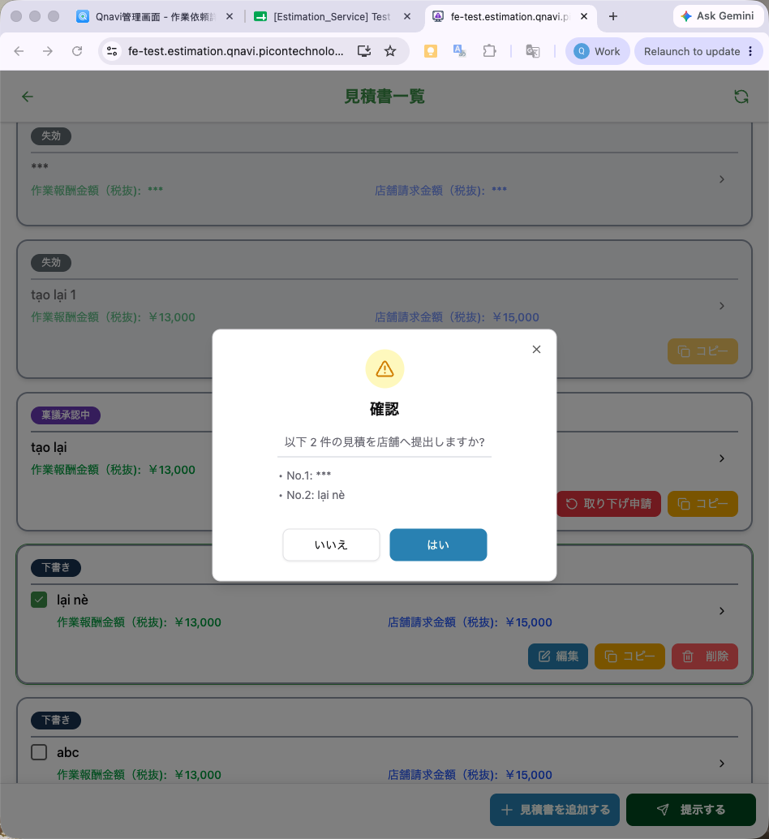 | App: NG: vẫn còn 2 dấu cách 2 bên CMS: OK | 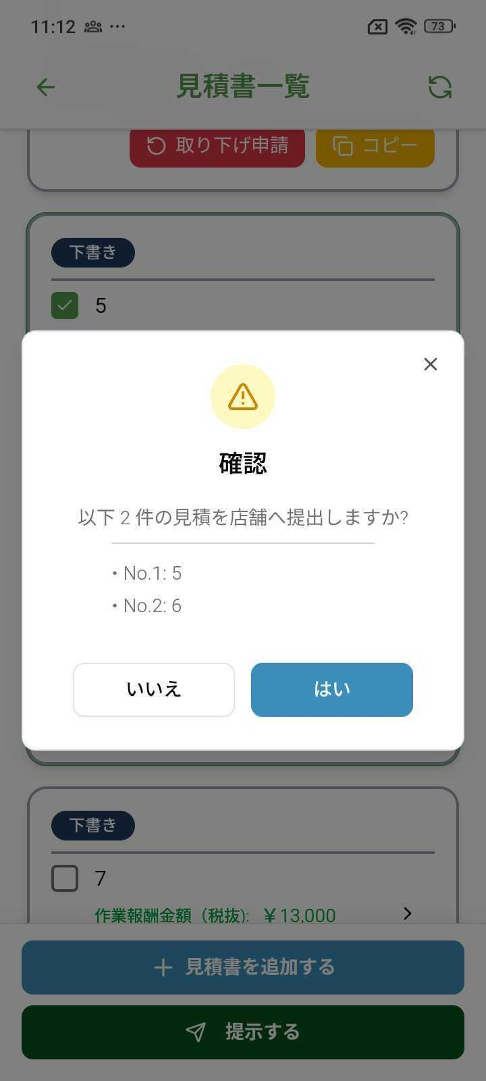
PWA |  |  | Submitted est thành công | {number}件の見積を提出しました。 | Toast message |  | New |  | 見積書を提出しました。 | Cần cân nhắc hiện tại đã chấp nhận được xem lại QA, CR |  | Giống QC check | 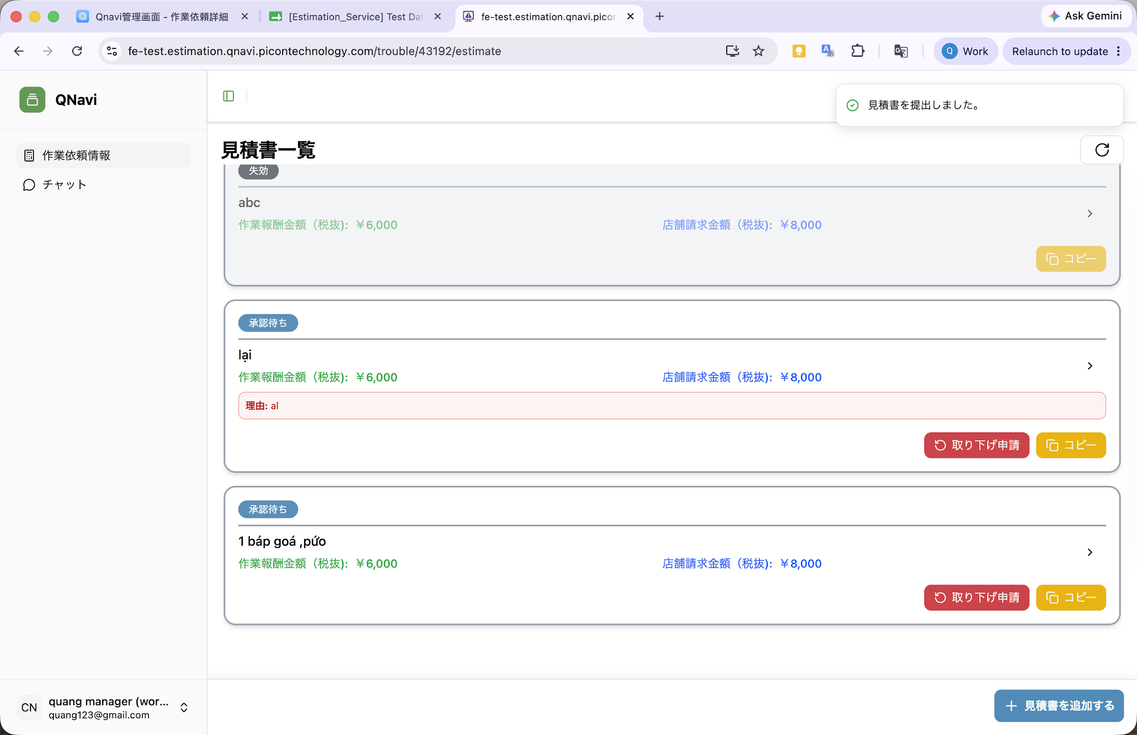 | NG 見積書を提出しました。
PWA |  |  | Case chưa có estimation |  |  |  |  | - không có button submit
PWA |  |  | Case chưa select estimation nào và bấm submit | 提出する見積にチェックを入れてください。 | Toast message |  | New |  | OK |  |  | OK | 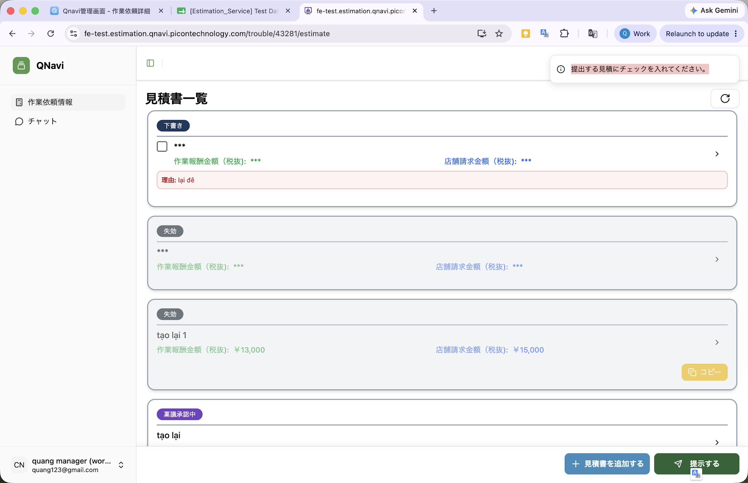 | OK
PWA |  |  | List đang không có estimation nào có thể submit được | 提出する見積にチェックを入れてください。 | Toast message |  | New
PWA |  |  | Đã có user khác submit estimation đó rồi | 他のユーザーによって見積書が変更されたため、この操作を実行できません。 | Toast message |  | New |  | 見積書が見つからないか、見積書のステータスが無効です。 | NG | như cột E | Giống QC check | 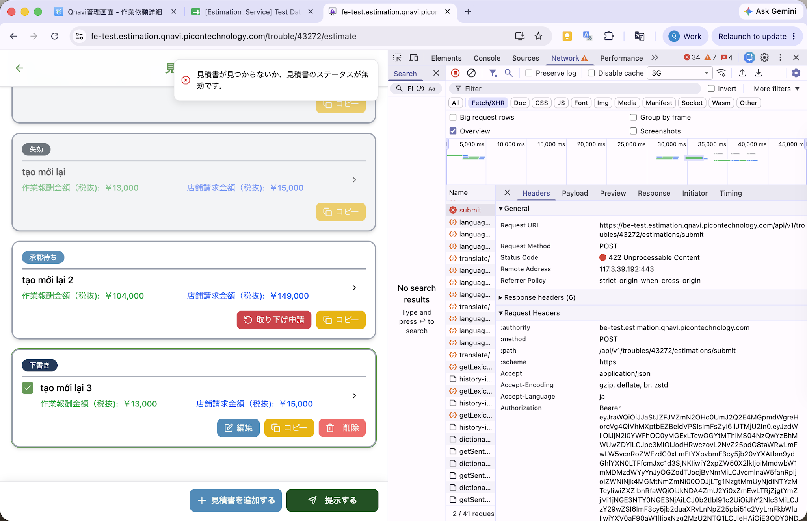 | OK
PWA |  |  | Đã có user khác xoá estimation đó rồi | 他のユーザーによって見積書が変更されたため、この操作を実行できません。 | Toast message |  | New |  | 見積書が見つからないか、見積書のステータスが無効です。 | NG | như cột E | Giống QC check | 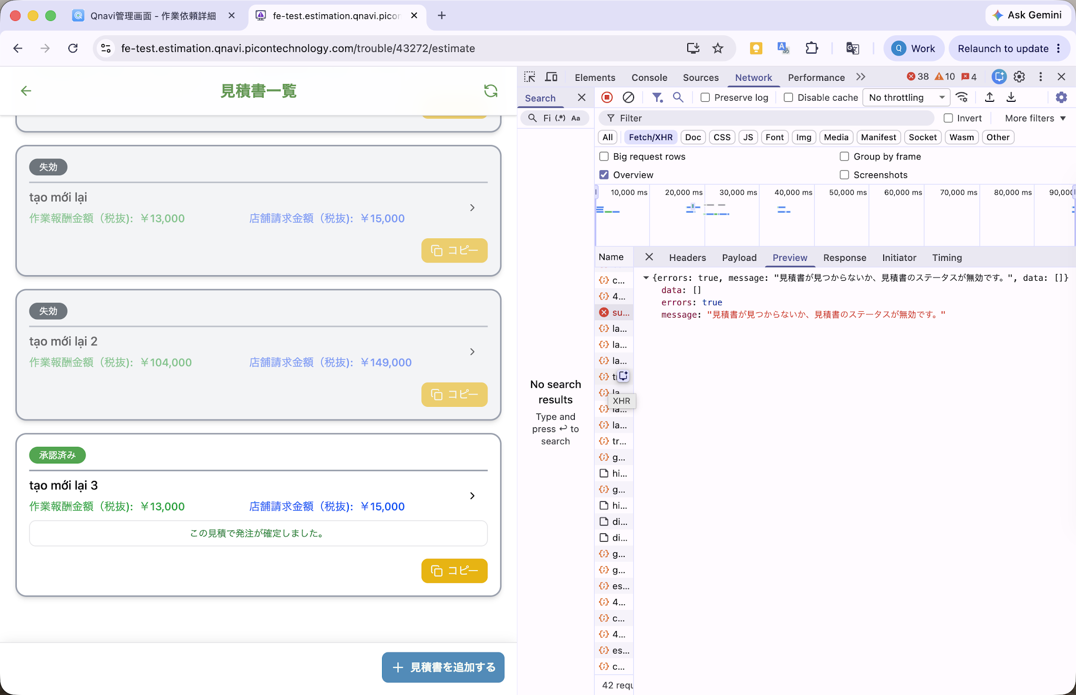 | OK
 |  |  | Đã cancel trouble, sau đó click submit estimation | この依頼はキャンセルされました | Toast message |  | New |  | OK |  |  |  |  | App OK CMS: 500 error
PWA |  |  | Đã có user khác edit nội dung estimation đó rồi | 他のユーザーによって見積書が変更されたため、この操作を実行できません。 | Toast message |  | New |  | 見積書のステータスが無効です。 | NG | như cột E
PWA |  |  | (Quang bổ sung ngày 10/08) Thông báo lỗi khi cố submit 1 other estimate trong khi 1 báo giá khác đang trong luồng ringing | 稟議承認中のため、見積を提出することができません。 | Toast message |  | New c Phương yêu cầu đổi ở đây |  |  |  |  | 稟議承認中のため、見積を提出することができません。 | 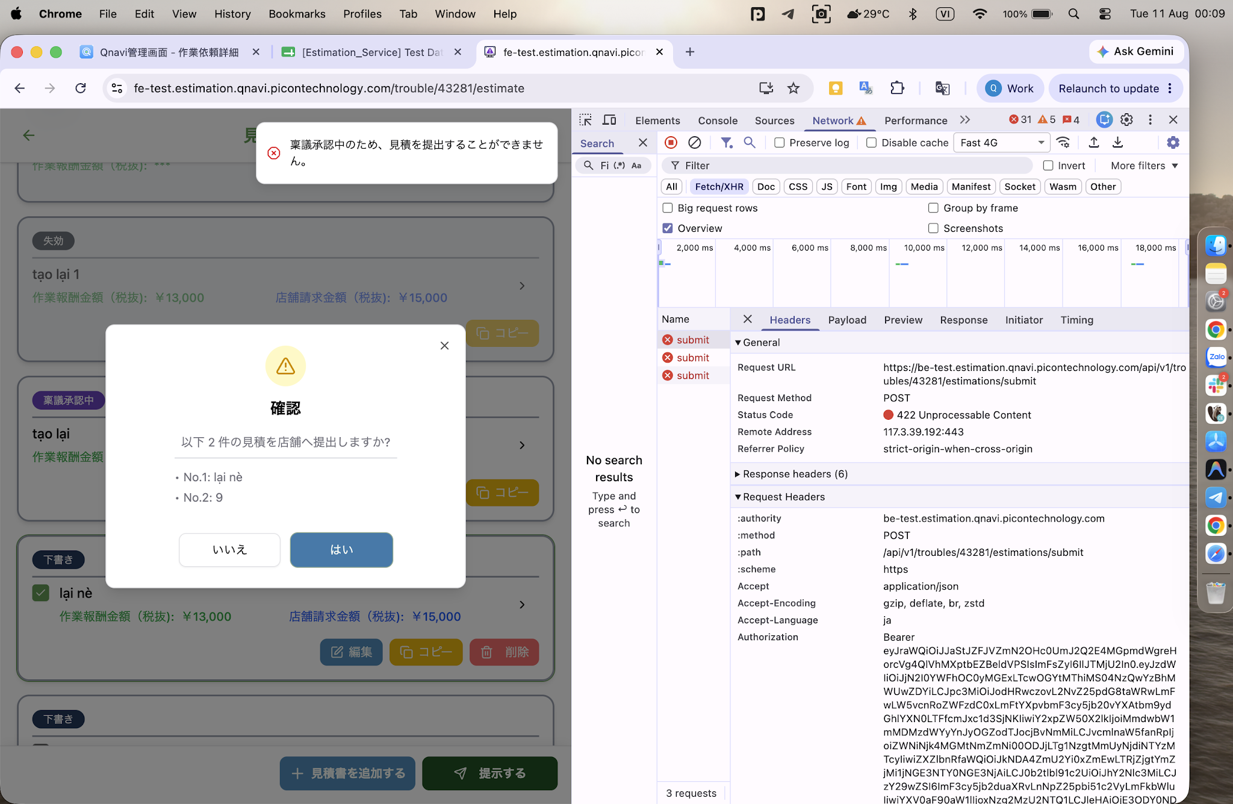
PWA |  | Request cancel estimation | Confirm request cancel est modal | 取り下げ申請 取り下げ申請します。よろしいですか。 Textbox : 申請理由※ Placeholder: 理由を入力してください | Modal | Button bên phải : [決定] (confirm) Button bên trái: [閉じる] (cancel) | New | Hiện tại đang để text khác nhưng nên sửa đồng bộ button | OK |  |  | OK | 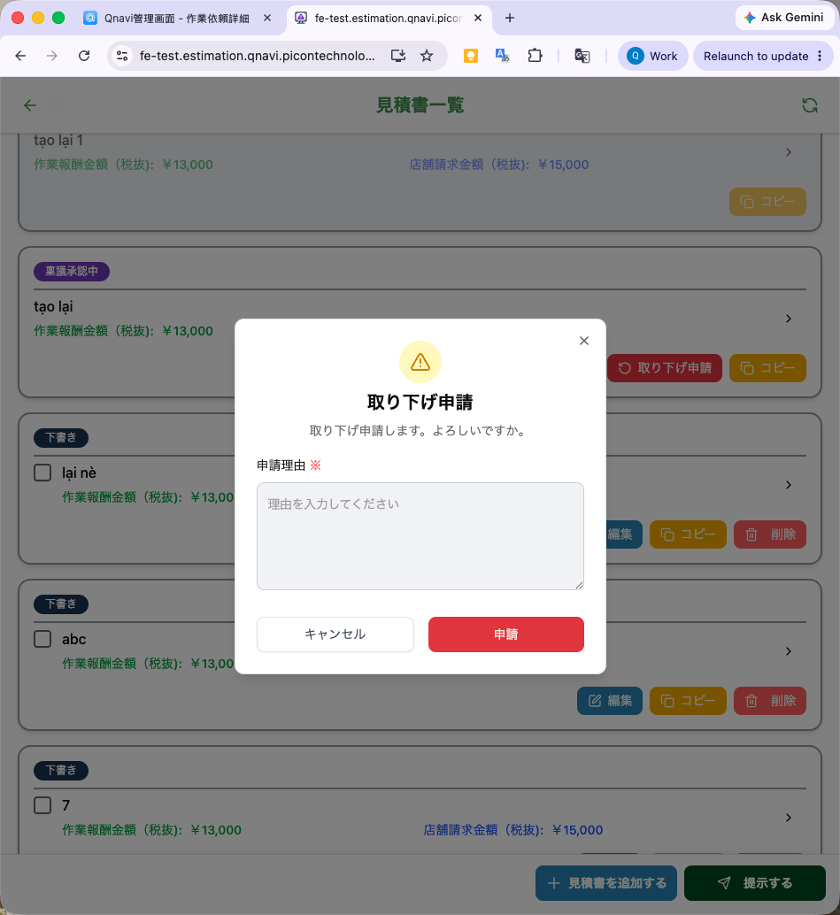 | OK
PWA |  |  | Request cancel successfully | 取り下げ申請を送信しました。 | Toast message |  | New |  | OK |  |  | OK | 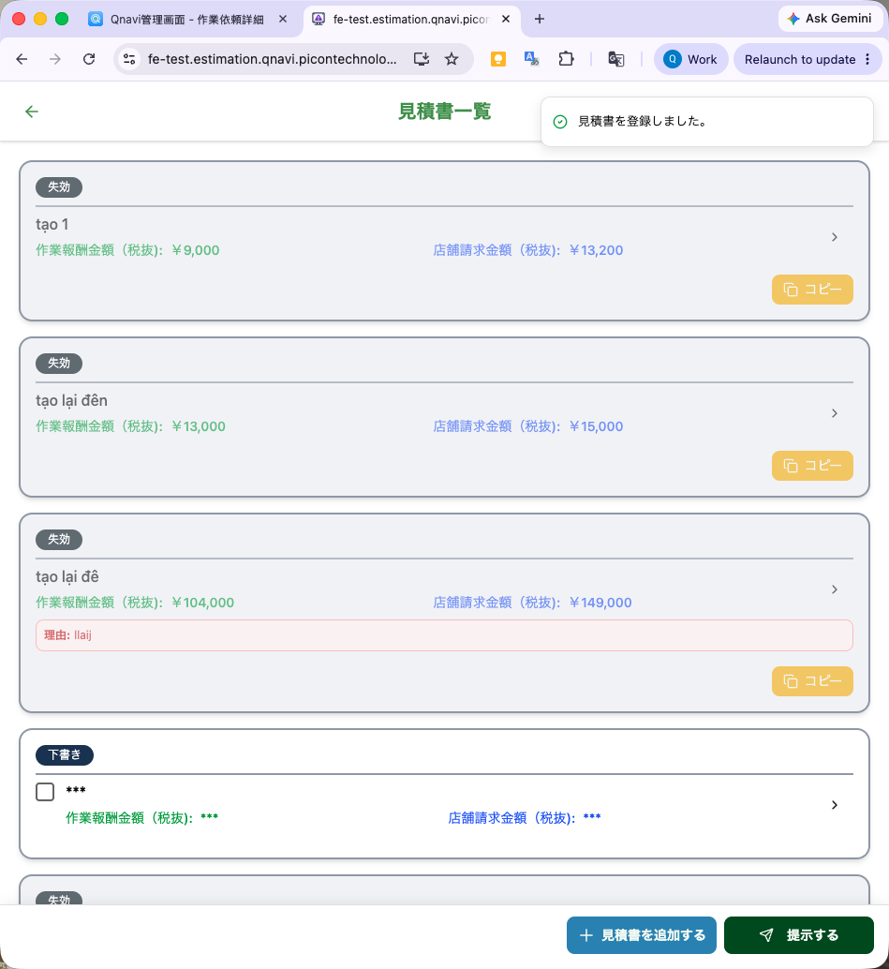 | OK
PWA |  |  | Đã có người khác request cancel rồi | 他のユーザーによって見積書が変更されたため、この操作を実行できません。 | Toast message |  | New |  | cms + app: 稟議承認中のため、取り下げ申請を行うことができません。 | NG | như cột E | Giống QC check | 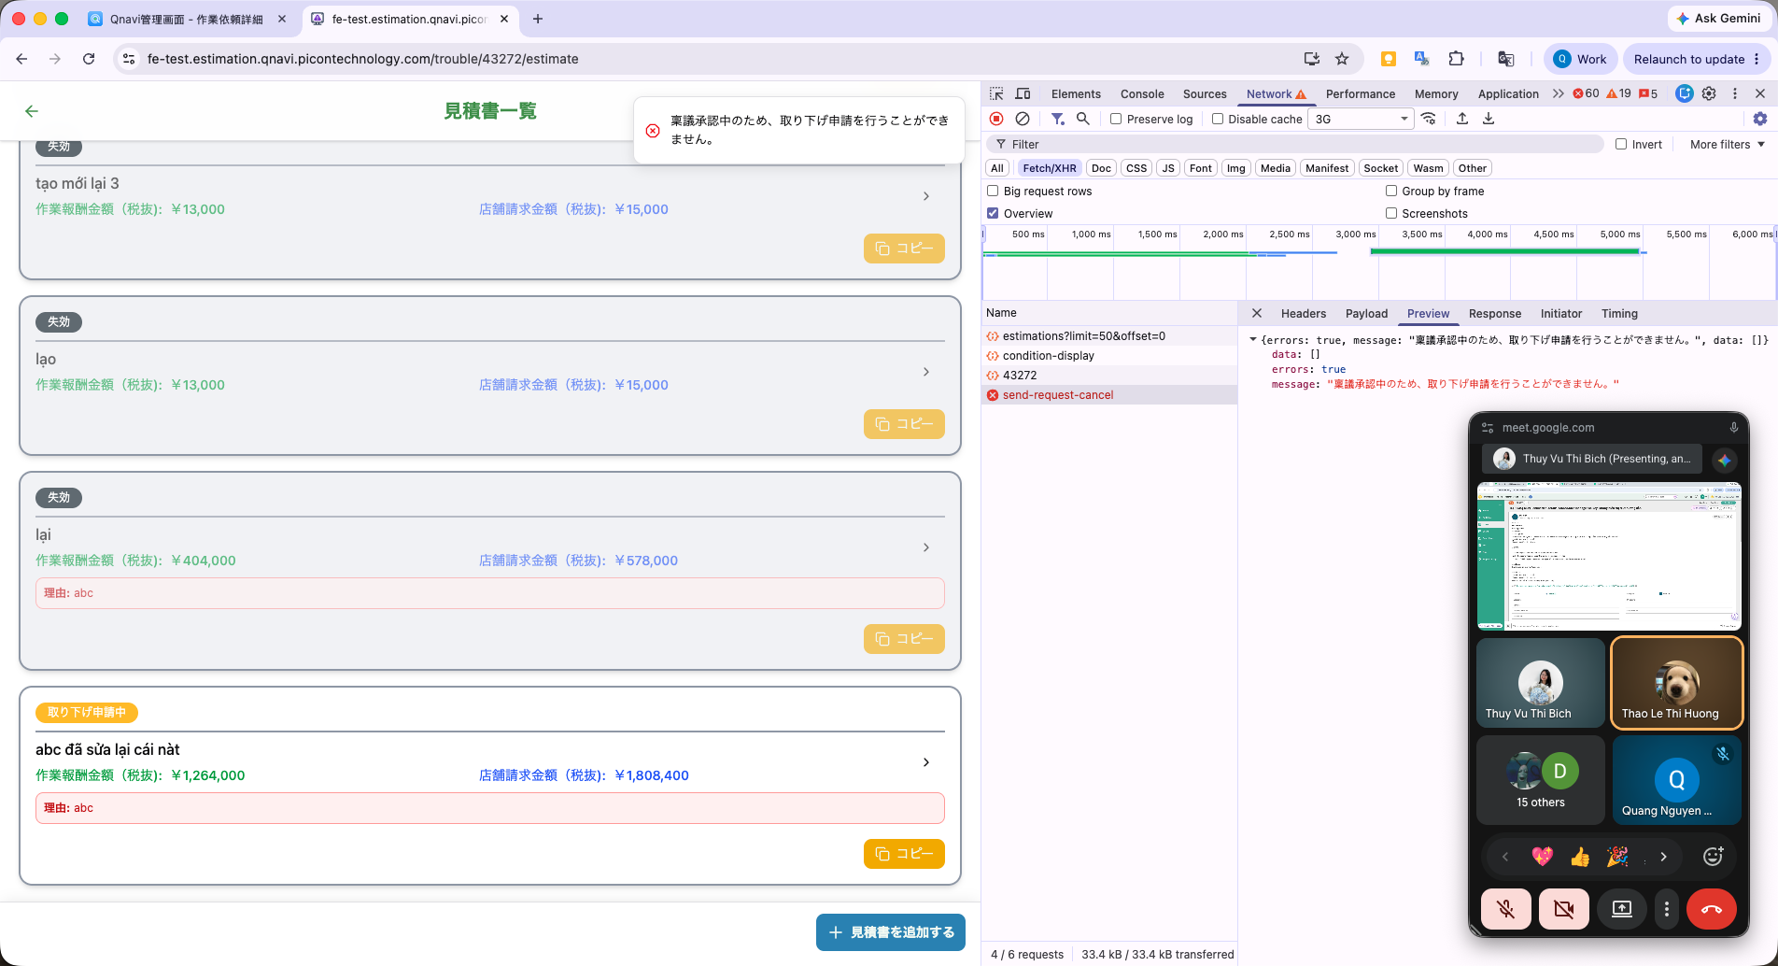 | OK
PWA |  |  | Đã có người chuyển trạng thái estimation đó (bằng cách change status) | 他のユーザーによって見積書が変更されたため、この操作を実行できません。 | Toast message |  | New |  | cms + app: 稟議承認中のため、取り下げ申請を行うことができません。 | NG | như cột E |  |  | OK
PWA |  |  | Đã có người xoá estimation đó rồi, đã có người edit nội dung estimation | 他のユーザーによって見積書が変更されたため、この操作を実行できません。 | Toast message |  | New |  | cms + app: 稟議承認中のため、取り下げ申請を行うことができません。 | NG | như cột E |  |  | OK
PWA |  |  | (Quang bổ sung ngày 10/08) Thông báo lỗi khi cố request cancel 1 báo giá, trong khi cái báo giá đó đang trong luồng ringing | 稟議承認中のため、取り下げ申請を行うことができません。 | Toast message |  | New c Phương yêu cầu đổi ở đây |  |  |  |  | NEw | 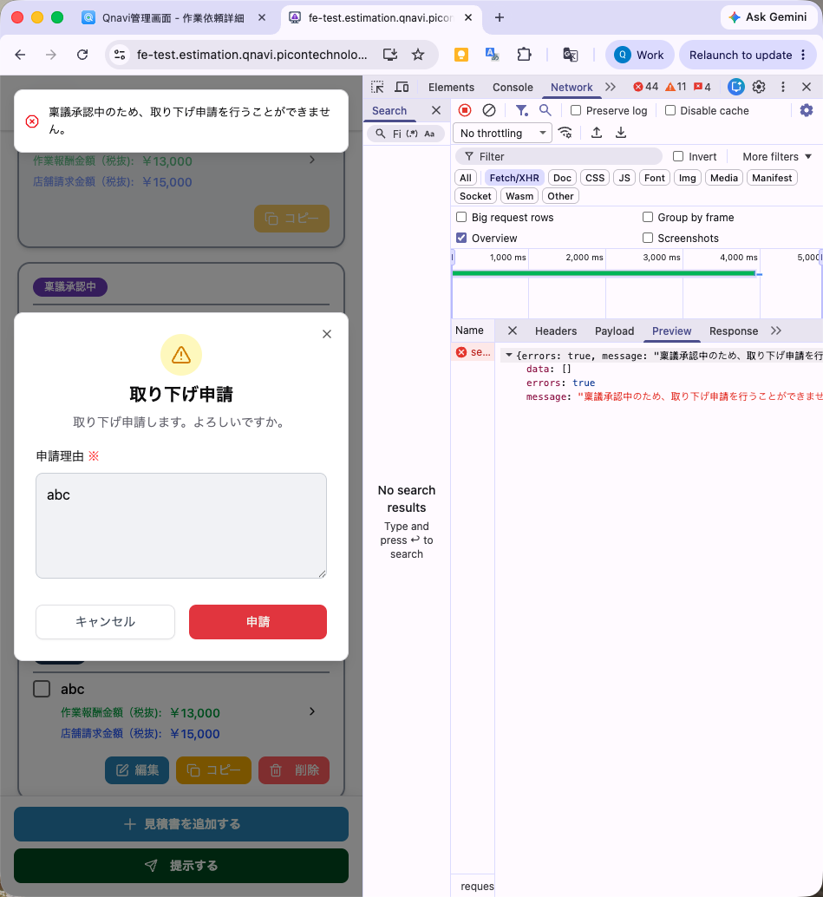 | OK
PWA |  | Approve request cancel estimation | Modal confirm approve request cancel est | 確認 取り下げ承認します。よろしいですか？ | Modal | Button bên phải : [決定] (confirm) Button bên trái: [閉じる] (cancel) |  | Hiện tại đang để text khác nhưng nên sửa đồng bộ button | OK
PWA |  |  | Approve request cancel estimation successfully | 取り下げ申請を承認しました。 | Toast message |  |  |  | OK |  |  |  |  | OK
PWA |  |  | Đã có người khác thực hiện hành động làm thay đổi trạng thái của estimation đó | 他のユーザーによって見積書が変更されたため、この操作を実行できません。 | Toast message |  | New |  | 見積書が見つからないか、見積書のステータスが無効です。 | NG |  |  |  | OK
PWA |  | Reject request cancel est | Modal confirm reject request cancel est | 取り下げを却下する 取り下げ却下しますか。 Textbox: 却下理由※ Placeholder: 理由を入力してください | Modal | Button bên phải : [決定] (confirm) Button bên trái: [閉じる] (cancel) |  | Hiện tại đang để text khác nhưng nên sửa đồng bộ button | OK |  |  |  |  | OK
PWA |  |  | Reject request cancel estimation successfully | 取り下げ申請を却下しました。 | Toast message |  |  |  | OK |  |  |  |  | OK
PWA |  |  | Đã có người khác thực hiện hành động làm thay đổi trạng thái của estimation đó | 他のユーザーによって見積書が変更されたため、この操作を実行できません。 | Toast message |  | New |  | 見積書が見つからないか、見積書のステータスが無効です。 | NG |  |  |  | OK
PWA |  | Reject estimation | Modal confirm reject est | 見積書を却下する 見積もり再提出を依頼しますか？ Textbox: 却下理由※ Placeholder: 理由を入力してください | Modal | Button bên phải : [決定] (confirm) Button bên trái: [閉じる] (cancel) | bên phía CMS có yêu cầu đổi text ở đây | Hiện tại đang để text khác nhưng nên sửa đồng bộ button | app: 見積書を却下する 見積もり再提出を依頼しますか？ Textbox: 却下理由※ Placeholder: 理由を入力してください buttton: キャンセル 差し戻し cms : 見積もりを差し戻す 差し戻し理由: 理由を入力してください button: キャンセル 差し戻し実行 | NG: cần thống nhất hai bên （xem lại QA) |  |  |  | app: 見積書を却下する 見積もり再提出を依頼しますか？ Textbox: 却下理由※ Placeholder: 理由を入力してください buttton: キャンセル 差し戻し cms : 見積もりを差し戻す 差し戻し理由: 理由を入力してください button: キャンセル 差し戻し実行
PWA |  |  | Reject request estimation successfully | 見積書を却下しました。 | Toast message |  | New |  | OK |  |  |  |  | OK
PWA |  |  | Đã có người khác thực hiện hành động làm thay đổi trạng thái của estimation đó | 他のユーザーによって見積書が変更されたため、この操作を実行できません。 | Toast message |  | New |  | 見積書が見つからないか、見積書のステータスが無効です。 | NG |  |  |  | OK
PWA |  | Approved type 1 estimation | Modal confirm reject est |  | Modal |  |  |  |  |  |  |  |  | 見積書を却下する 見積もり再提出を依頼しますか？ 却下理由※ playholder: 理由を入力してください ーーーーーー 却下理由を入力してください。 validation error キャンセル 差し戻し OK
PWA |  |  | Reject request estimation successfully |  | Toast message |  |  |  |  |  |  |  |  | 見積書が承認しました OK
PWA |  |  | Đã có người khác thực hiện hành động làm thay đổi trạng thái của estimation đó |  | Toast message
 |  | Approved type 4 | User đang đúng vào level được quyền duyệt hiện tại

App | Trouble inprogress | Khi user A đã approve xong và đang đến lượt người khác duyệt tiếp |  | 確認中:上位マネージャー 他の担当者の見積承認待ちです。 お待ち下さい。 | Modal | Button [はい] | Old |  |  |  |  |  |  | OK type 2
CMS | Create estimation | 見積名 * | Blank | 見積名を入力してください。 | Inline error message |  | New
 |  |  | > maxlength | 見積名は30文字以内で入力して下さい。 | Inline error message |  | Old |  |  |  |  |  |  | OK
 |  |  |  |  |  |  |  |  |  |  |  |  |  | OK
 |  |  |  |  |  |  |  |  |  |  |  |  |  | OK
 |  | 見積書宛名* | Blank | 見積書宛名を入力してください。 | Inline error message |  | New |  |  |  |  |  |  | OK
 |  |  | > maxlength | 見積書宛名は50文字以内で入力して下さい。 | Inline error message |  | Old

